لوحة الحملة
حملة بصيرة — 50 عميلًا محتملاً برسائل وصور مخصصة

القائمة مبنية على متاجر سعودية نشطة وملائمة لربط الظهور في Google والذكاء الاصطناعي بالمحتوى ثم بمستشار المبيعات.

إجمالي العملاء |  | أولوية حارة | لم يبدأ التواصل | تم الرد | موعد متابعة
50 |  | 36 | 50 | 0 | 0

عدد العملاء المحتملين حسب الفئة
توزيع الفرص حسب الفئة
الفئة | العدد
الأزياء | 6
الإلكترونيات | 1
الجمال والعناية | 7
العسل والمنتجات الطبيعية | 9
العطور والعود | 11
القهوة | 9
الهدايا والأغذية | 7

تنبيه قبل الإرسال
غير جاهز للإرسال — الرابط يعيد 404 بتاريخ 2026-07-15. فعّله أو استبدله قبل بدء الحملة.

الصور المخصصة
50 صورة بوت مخصصة — اسم المتجر + سؤال من فئته
استخدم الصورة مع الرسالة المقابلة في ورقة «الرسائل العربية». كل التصورات غير منشورة وتعتمد على بيانات المتجر فقط.

1. متجر زهرة | 2. دبتي | 3. فريسيا بلوم | 4. كازا | 5. فلورش
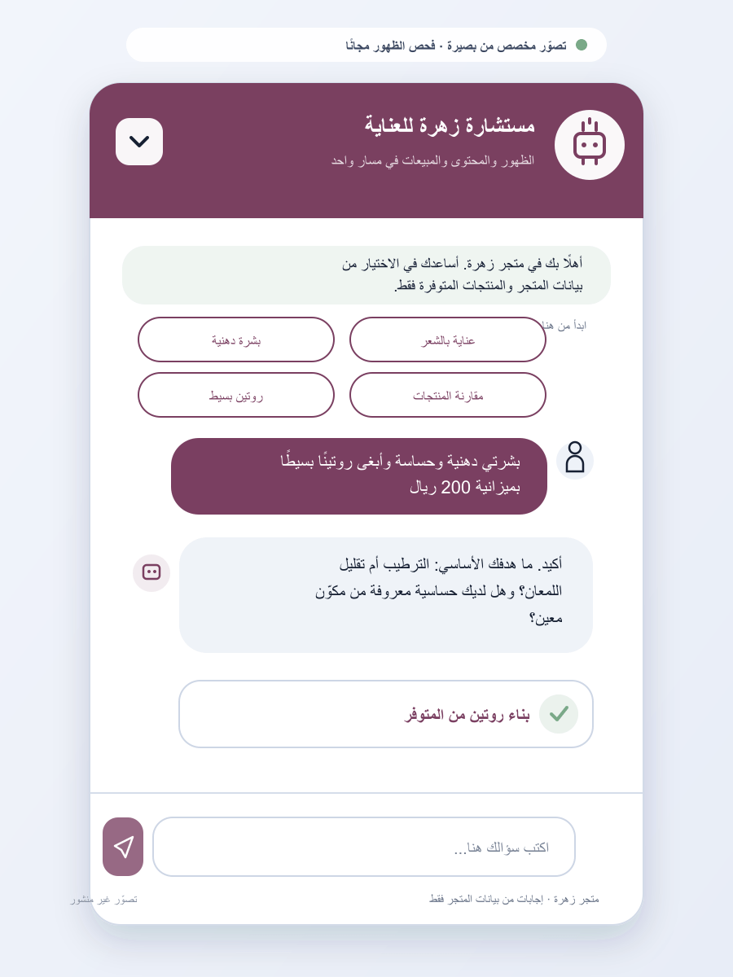 | 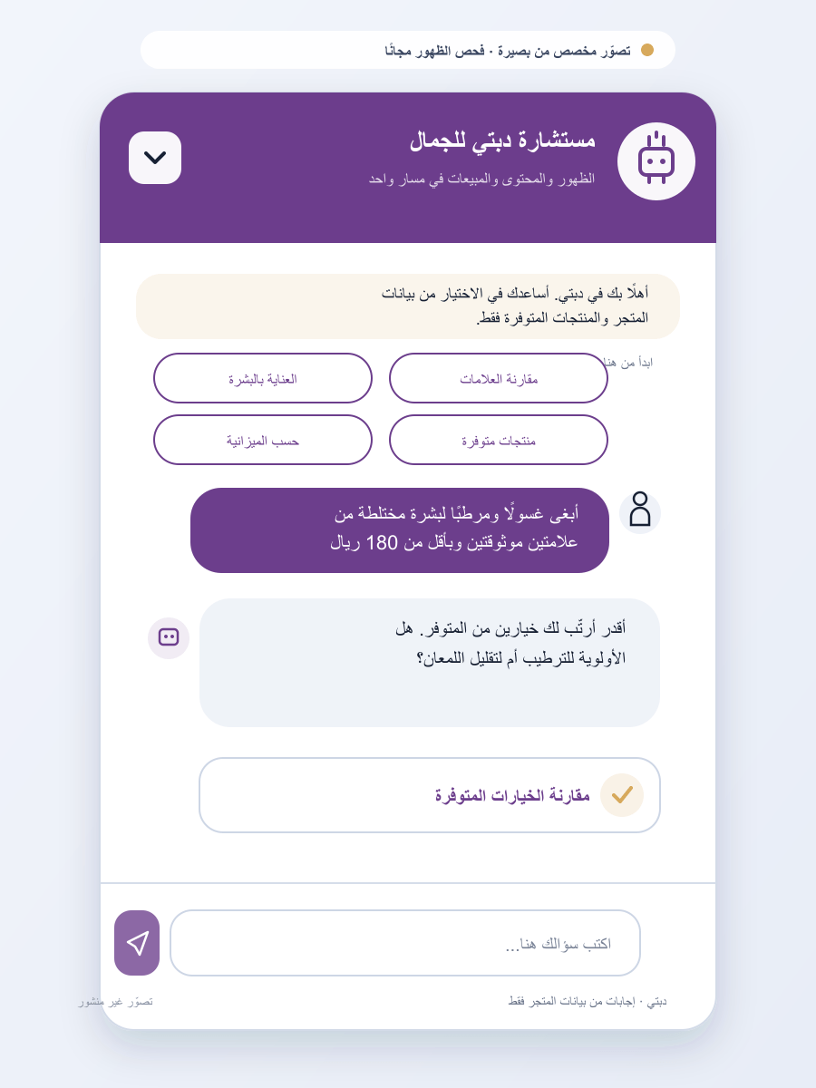 | 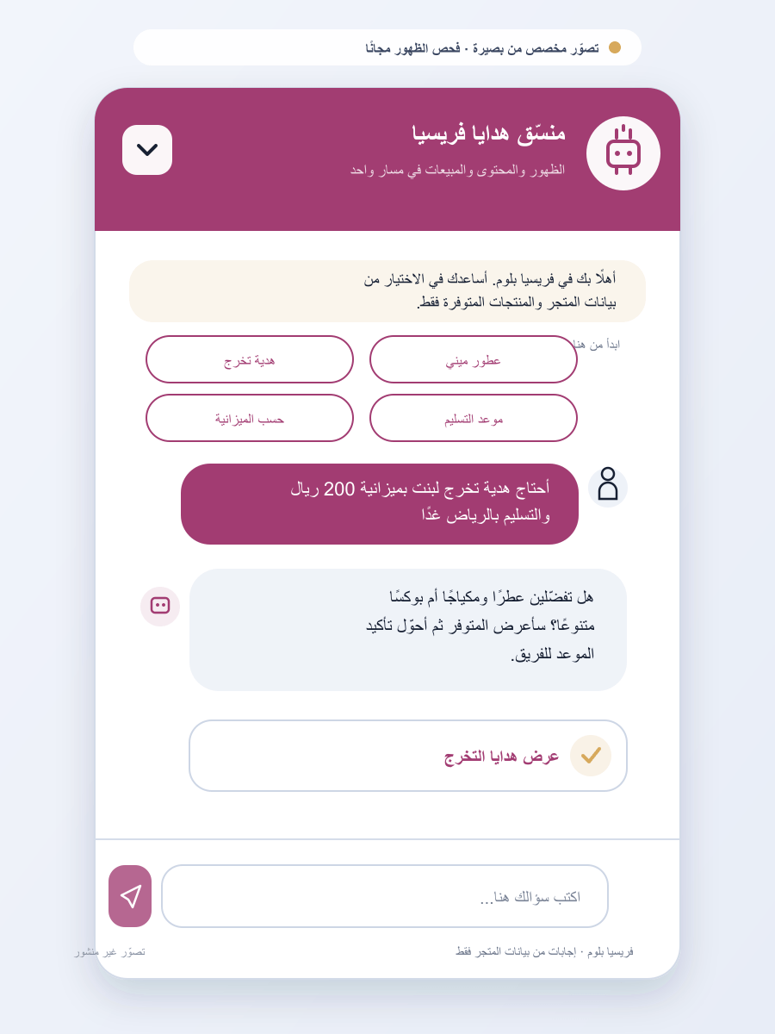 | 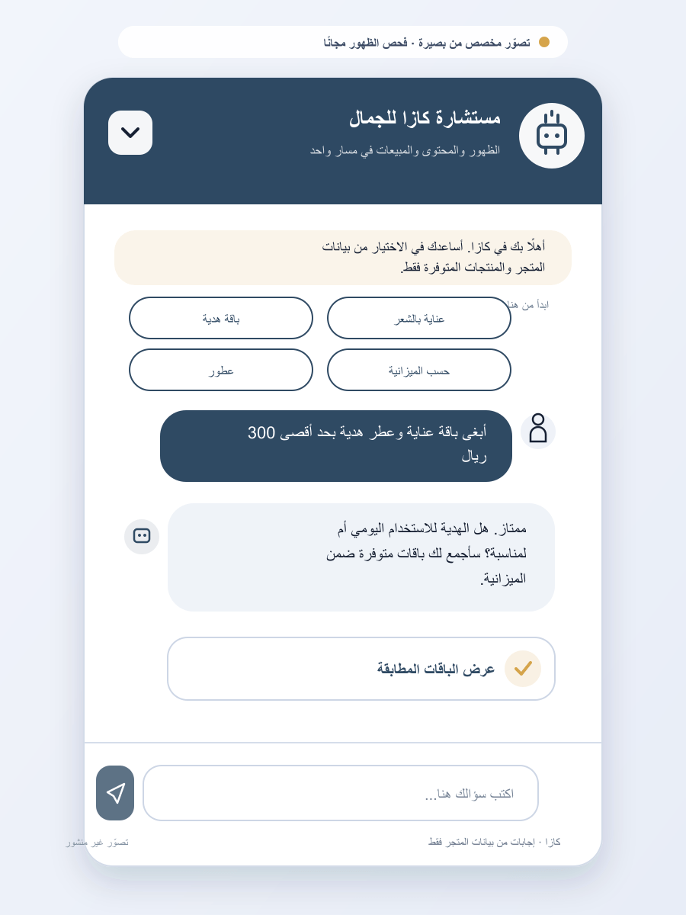 | 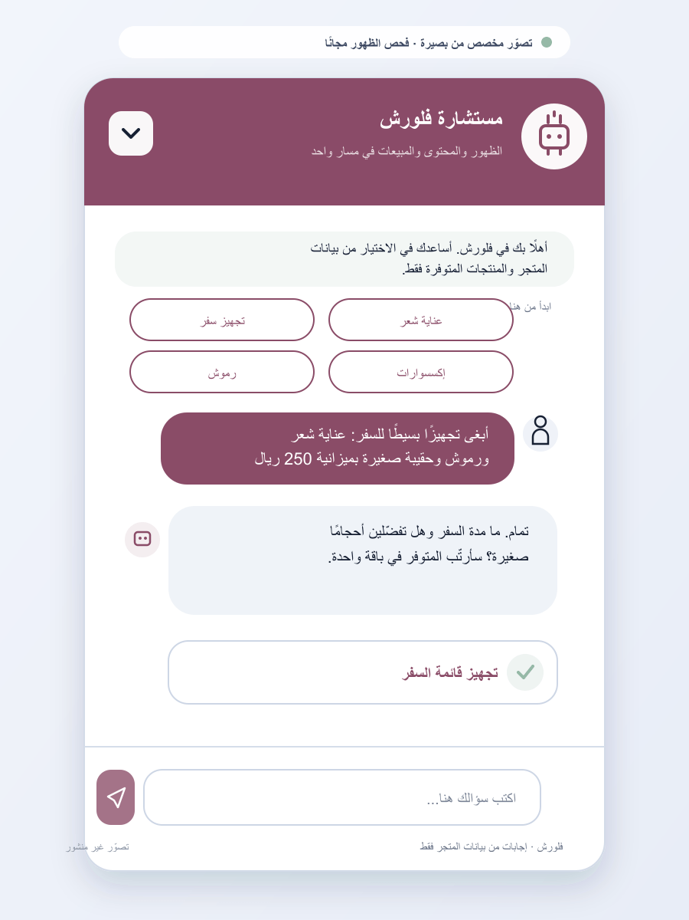
6. ليورا سنت | 7. Perfumes Dreams | 8. رو بيوتي | 9. لاندرا للعطور | 10. الصبّار
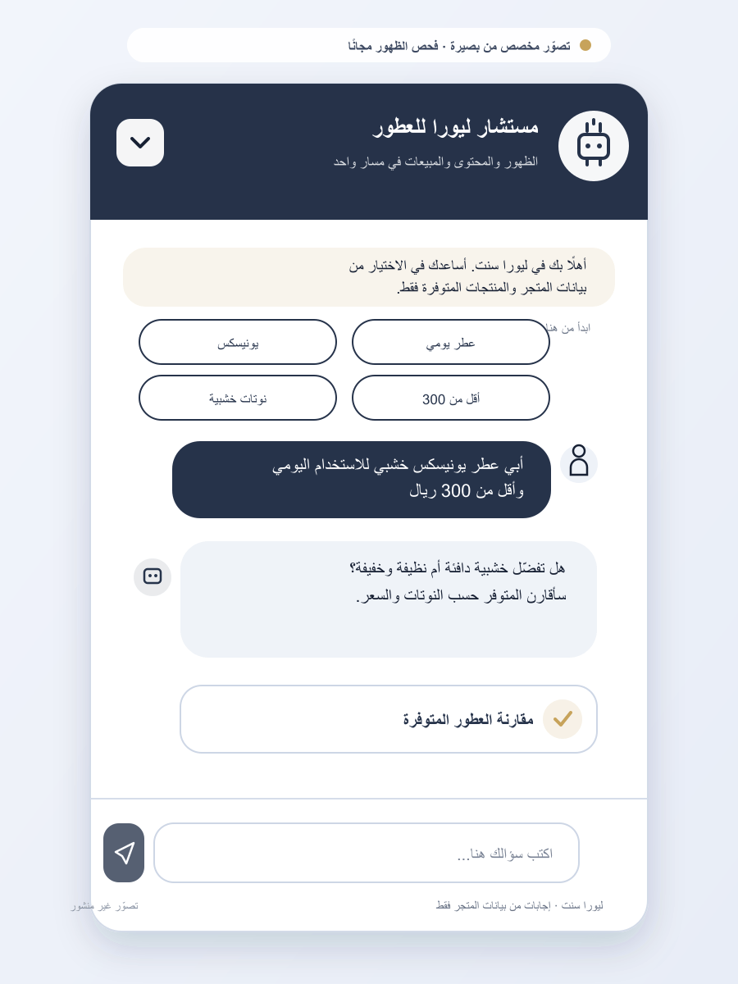 | 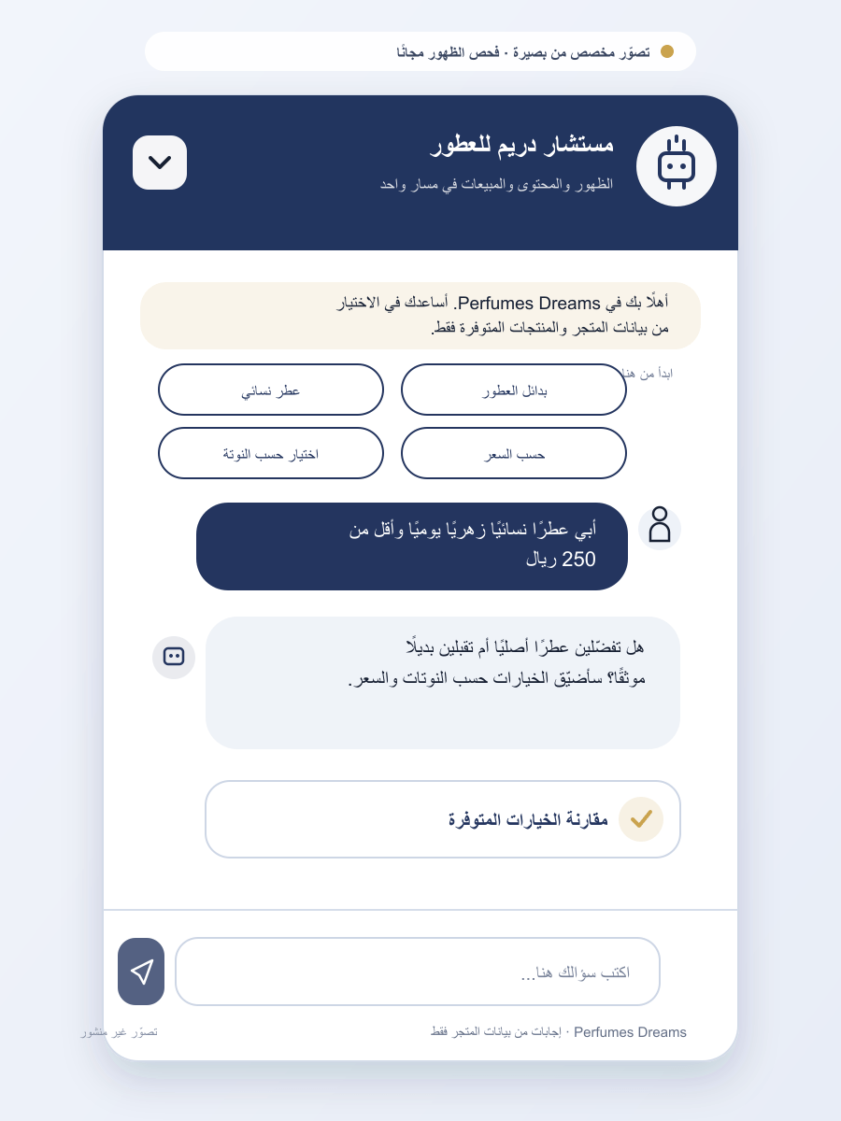 | 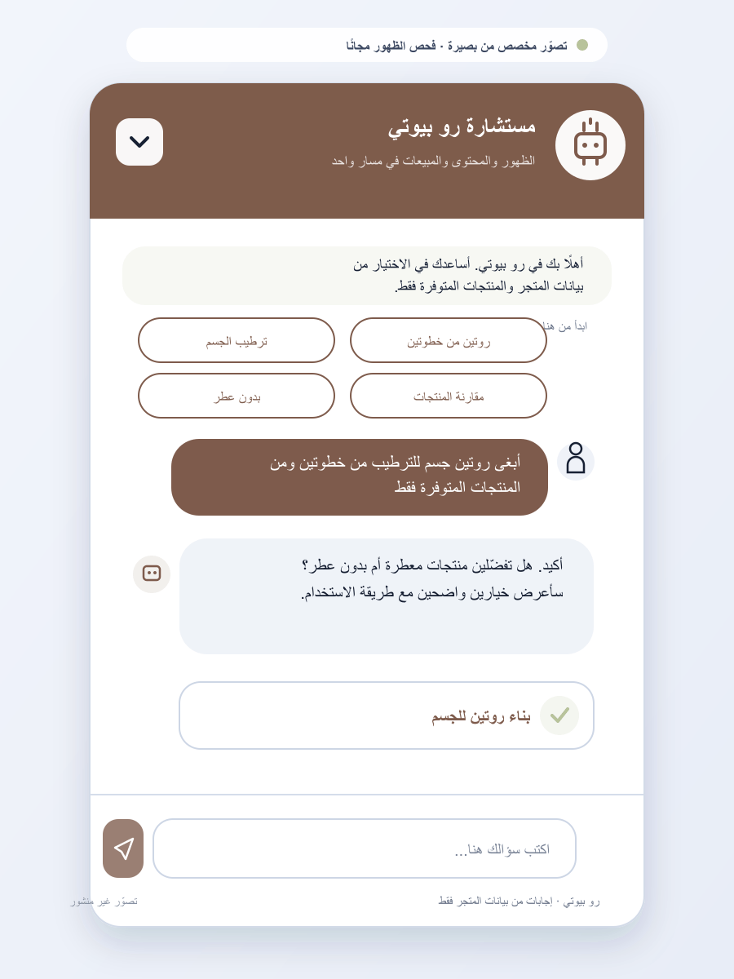 | 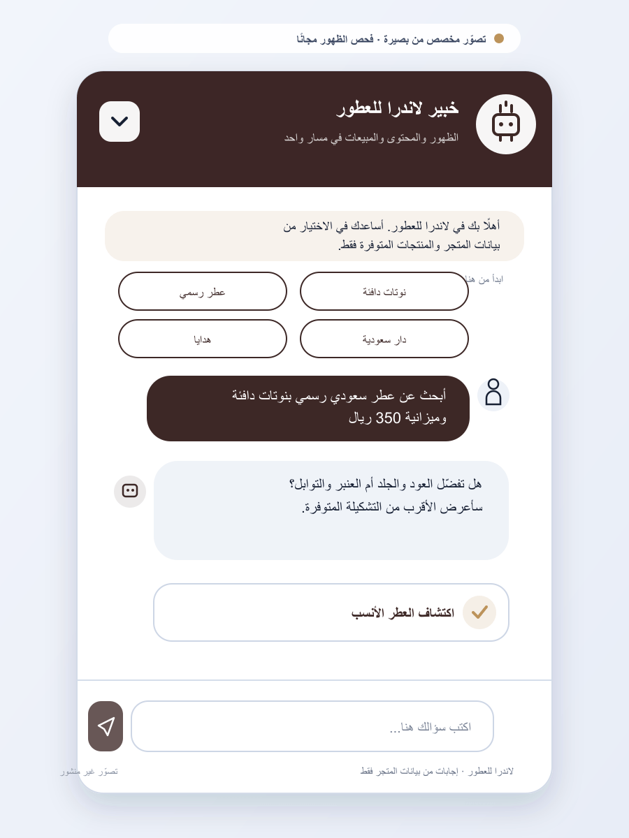 | 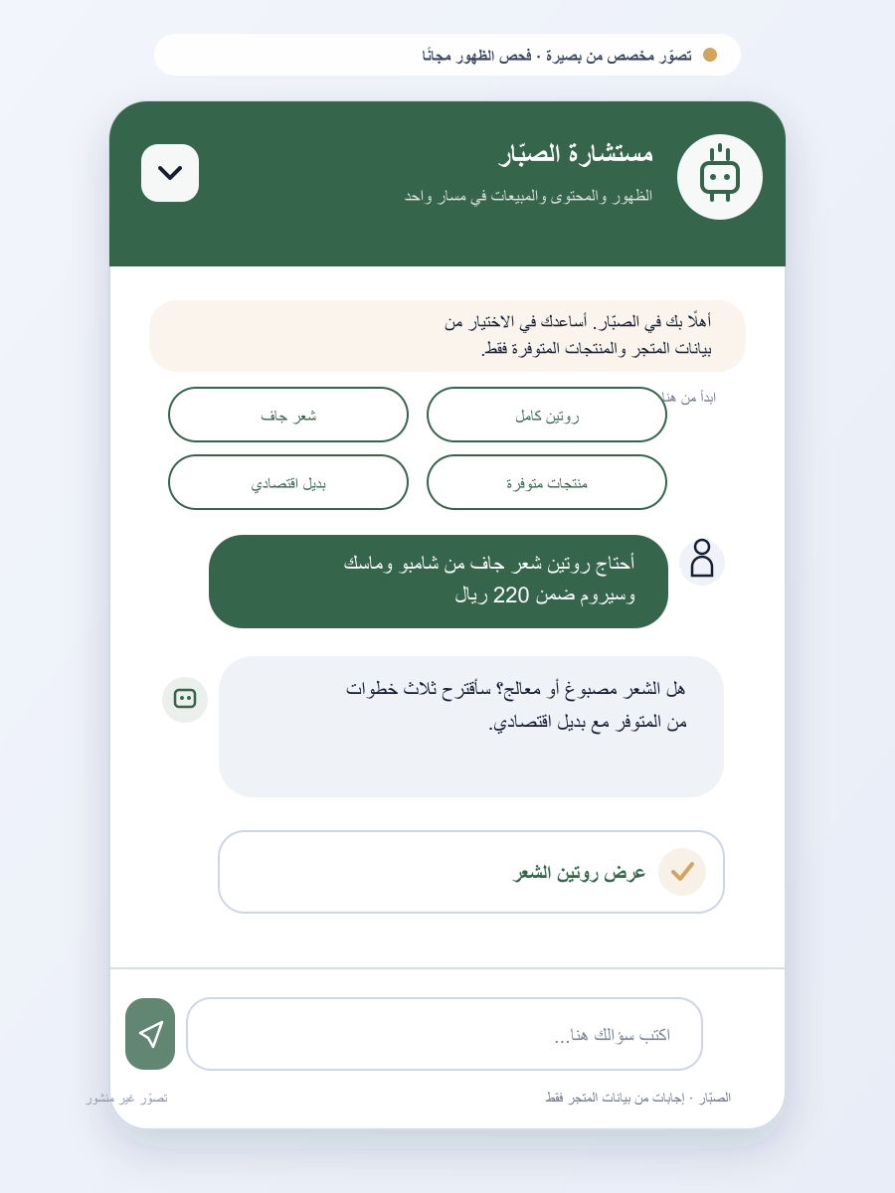
11. MJD Cosmetics | 12. منتجات المها | 13. متجر النجاح | 14. البداح للعود | 15. سولاف للعسل
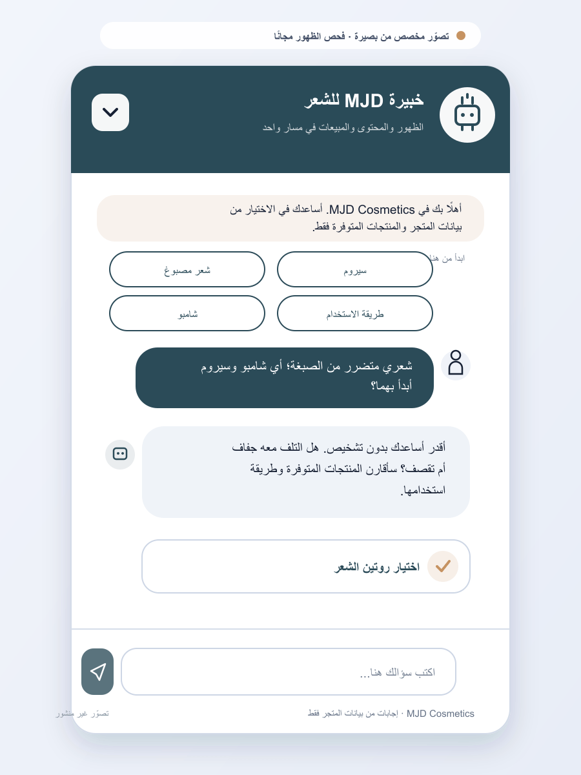 | 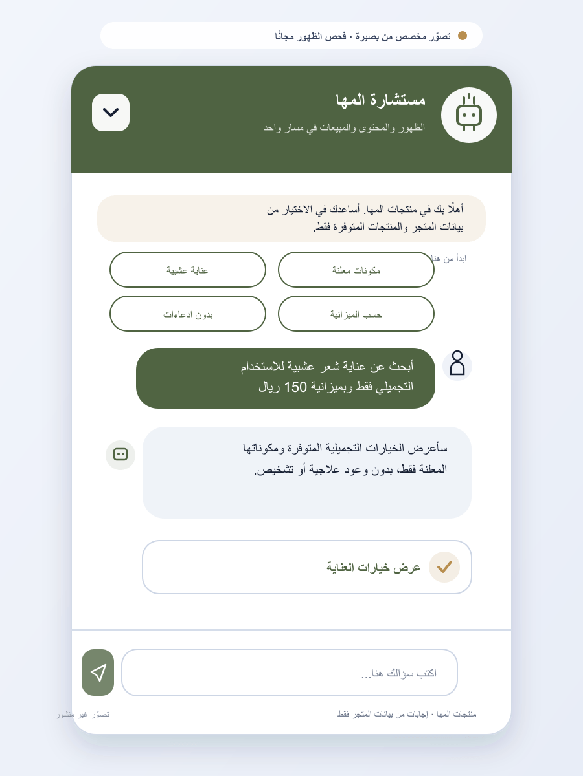 | 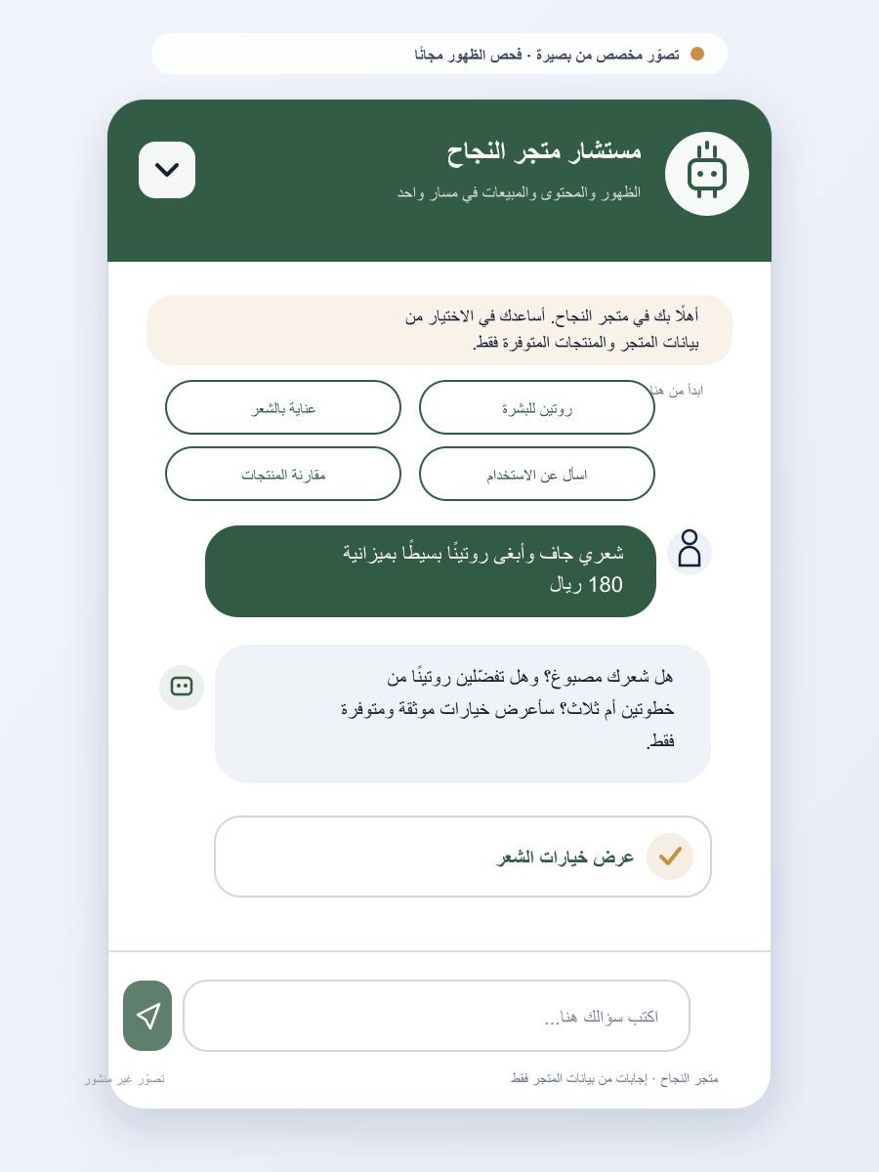 | 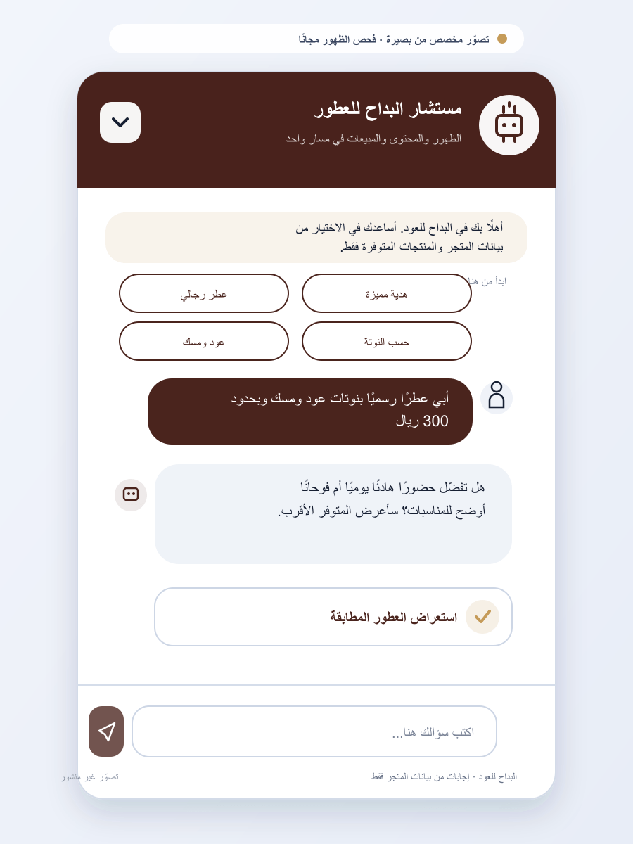 | 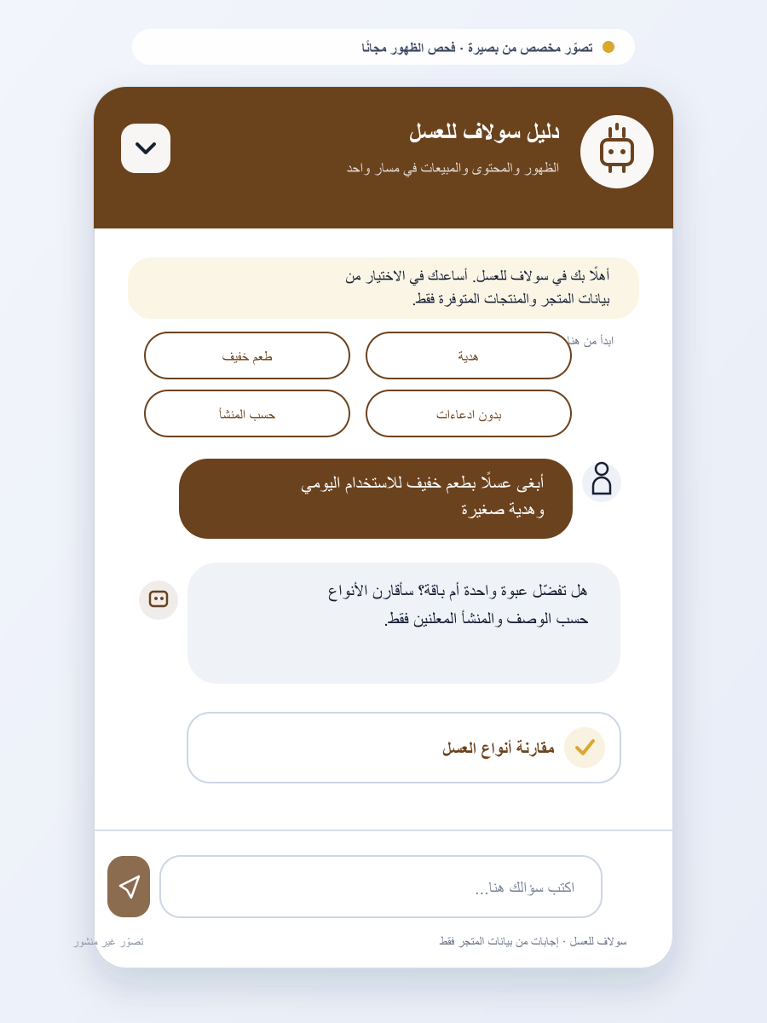
16. عسل البركة | 17. شهد الصرّة | 18. أصل النحل | 19. متجر سين | 20. ريحانة
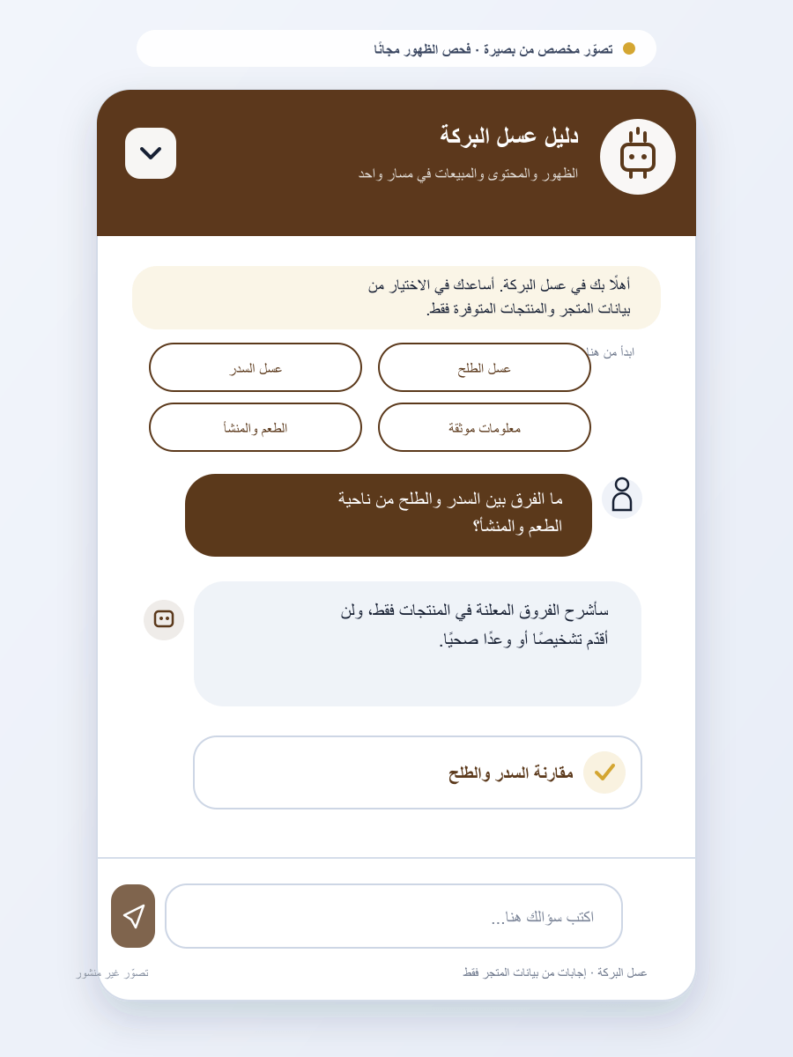 | 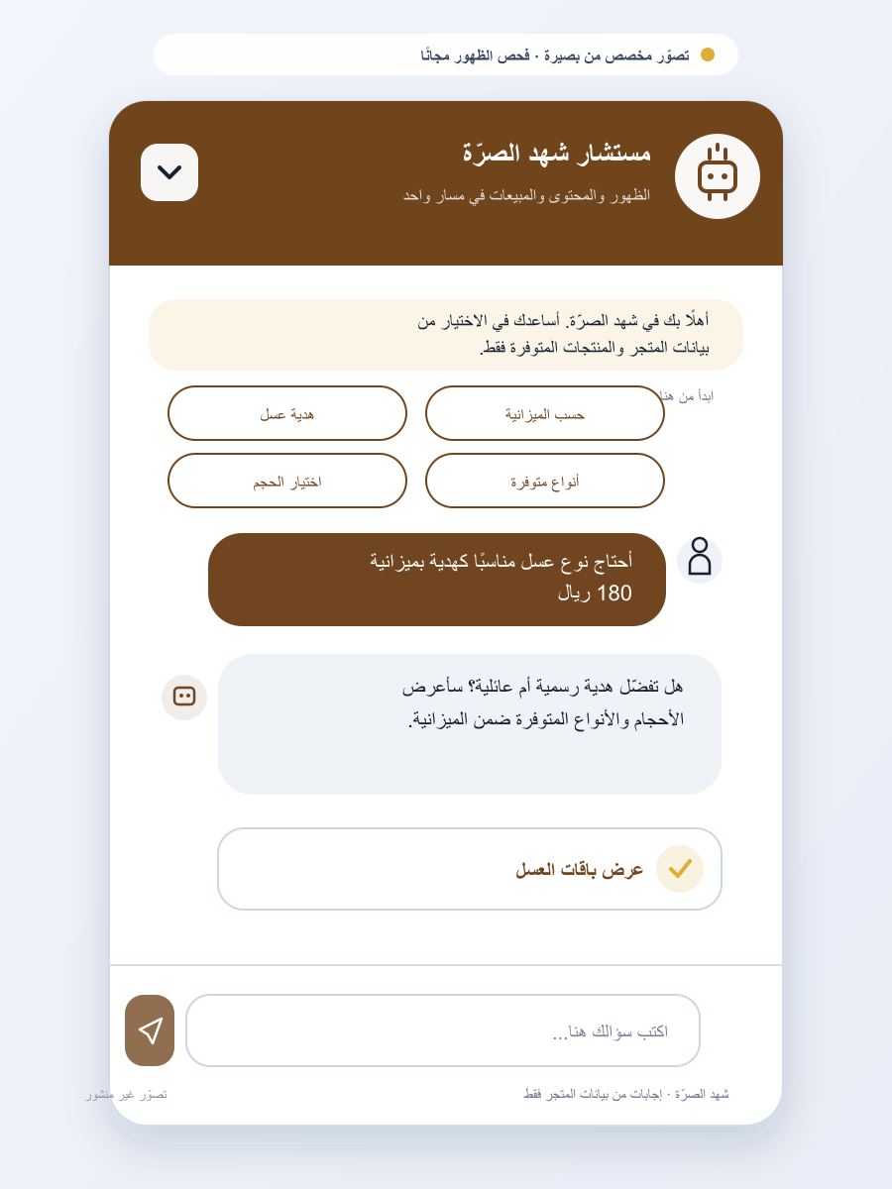 | 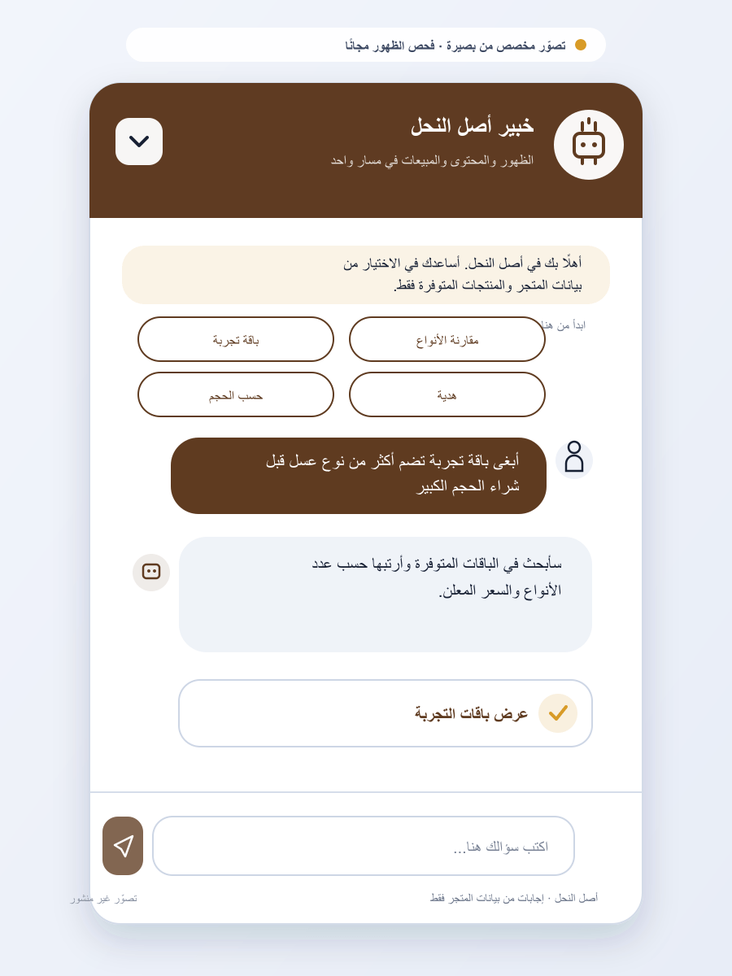 | 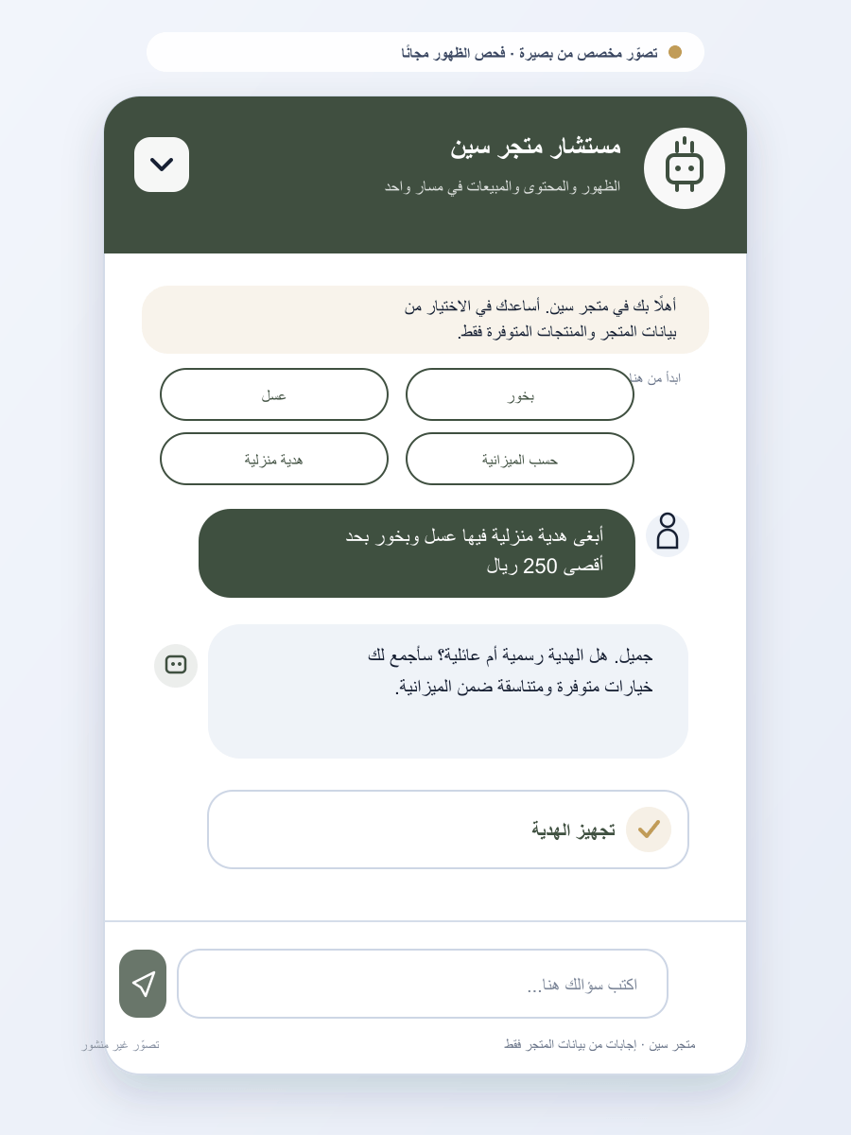 | 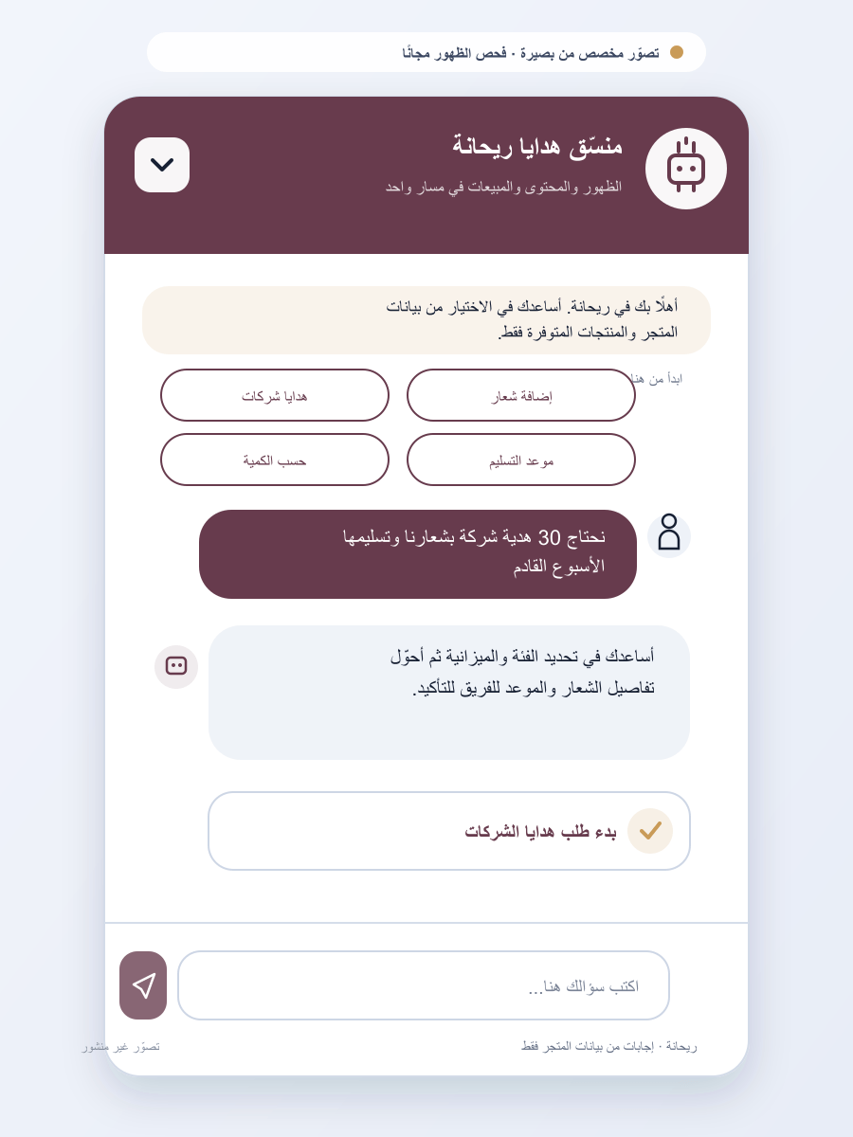
21. عسل الدغيري | 22. ديشز | 23. كلارا للهدايا | 24. مناهل الثوابي | 25. بوكيه أسيل
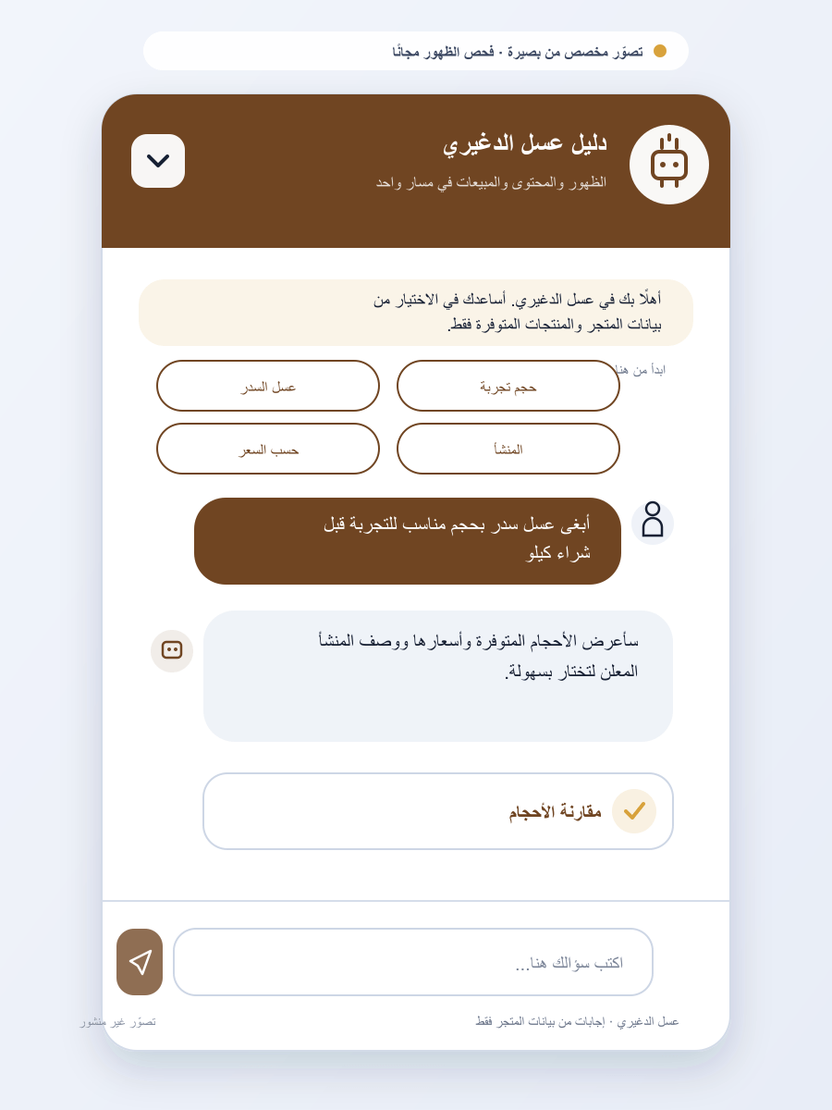 | 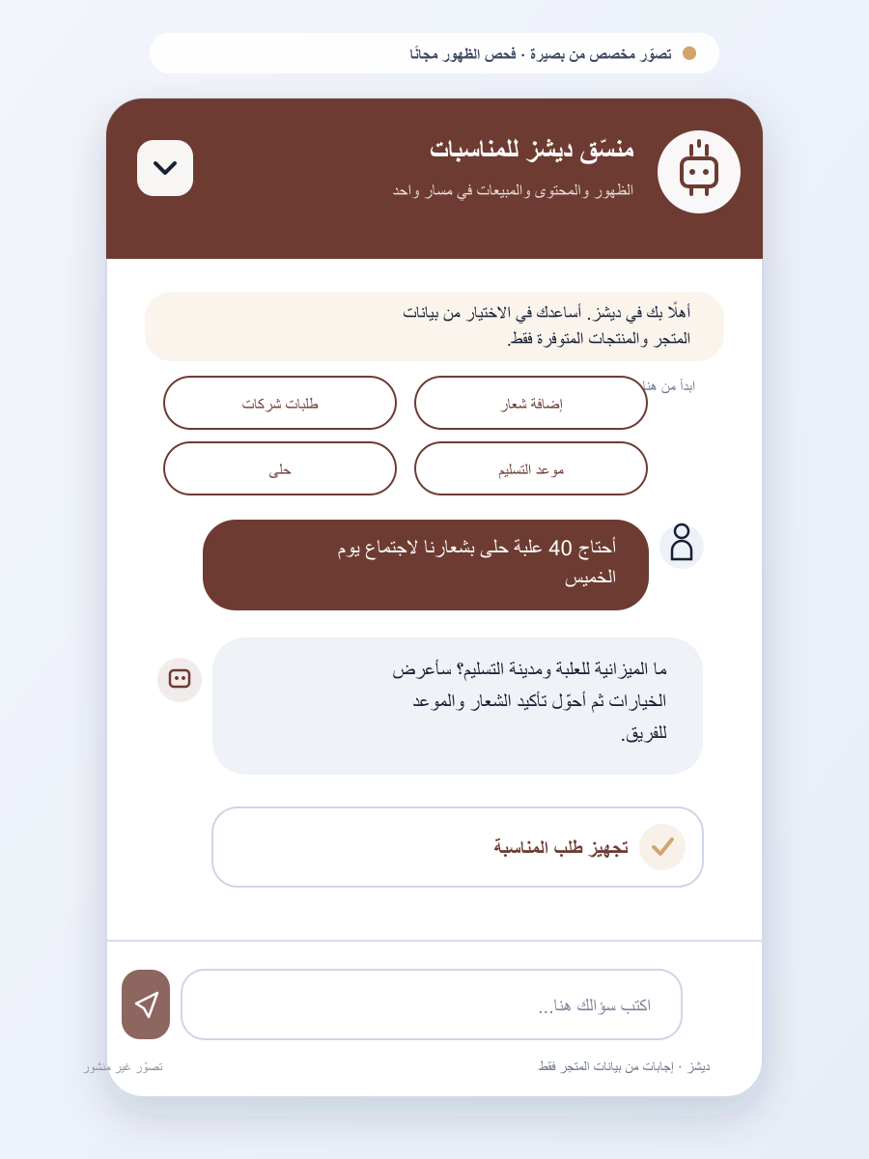 | 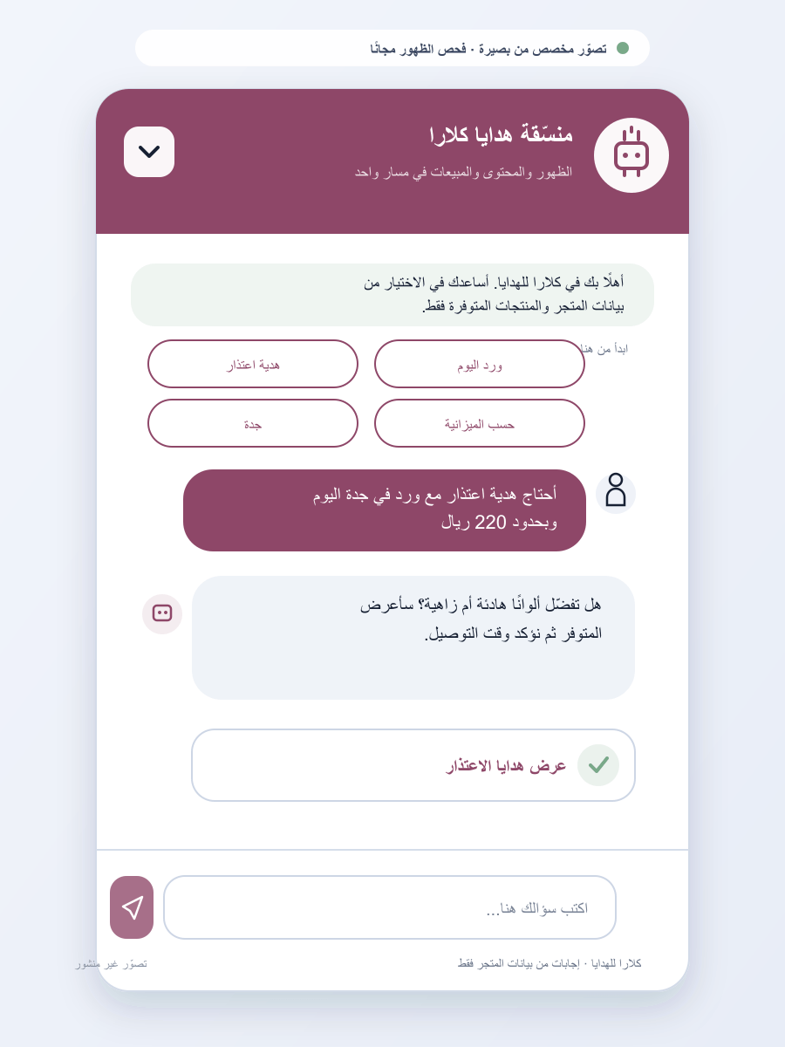 | 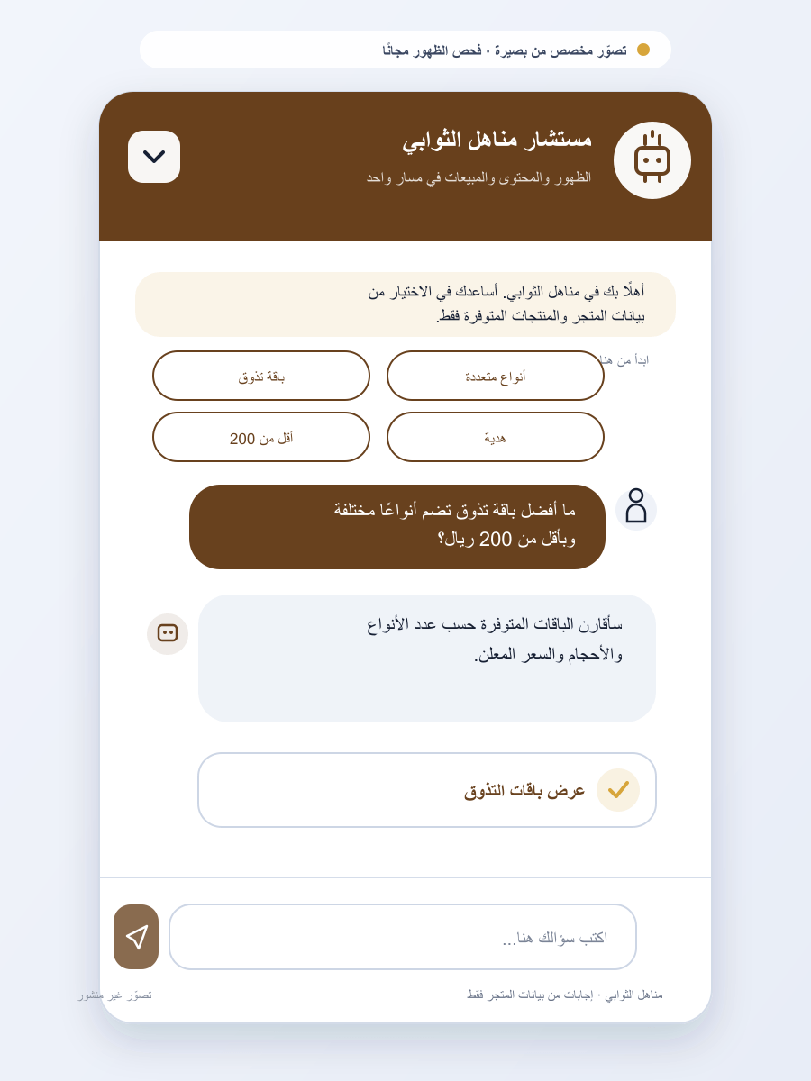 | 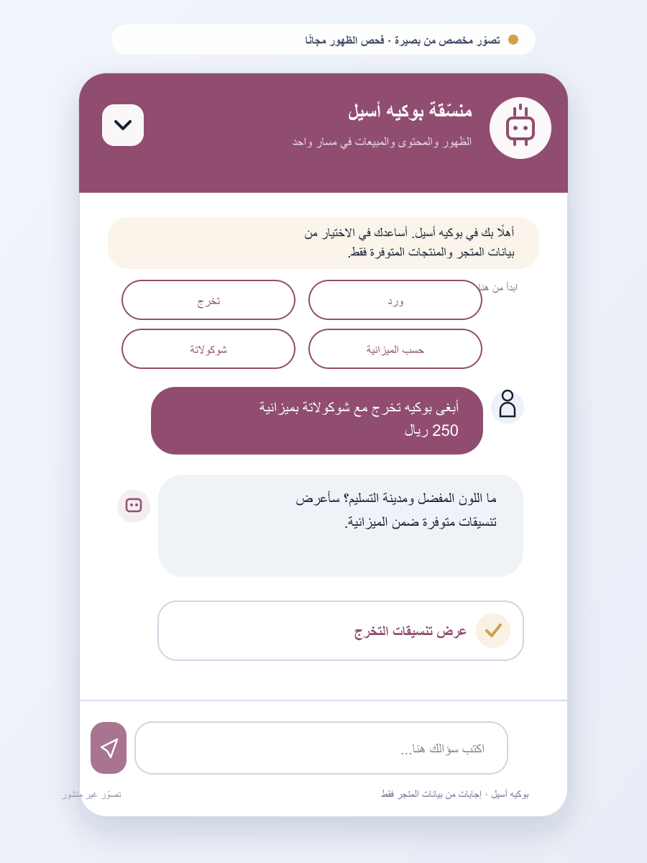
26. سمسم | 27. ملاذ القهوة | 28. ثندر كافيه | 29. جلاتي | 30. أريبا كوفي
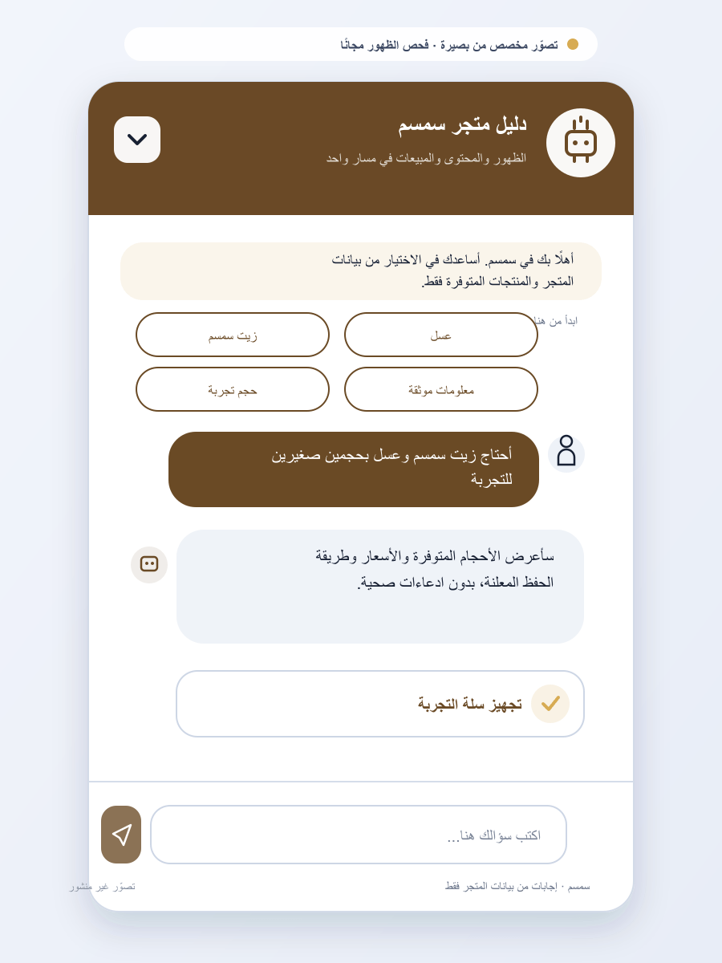 | 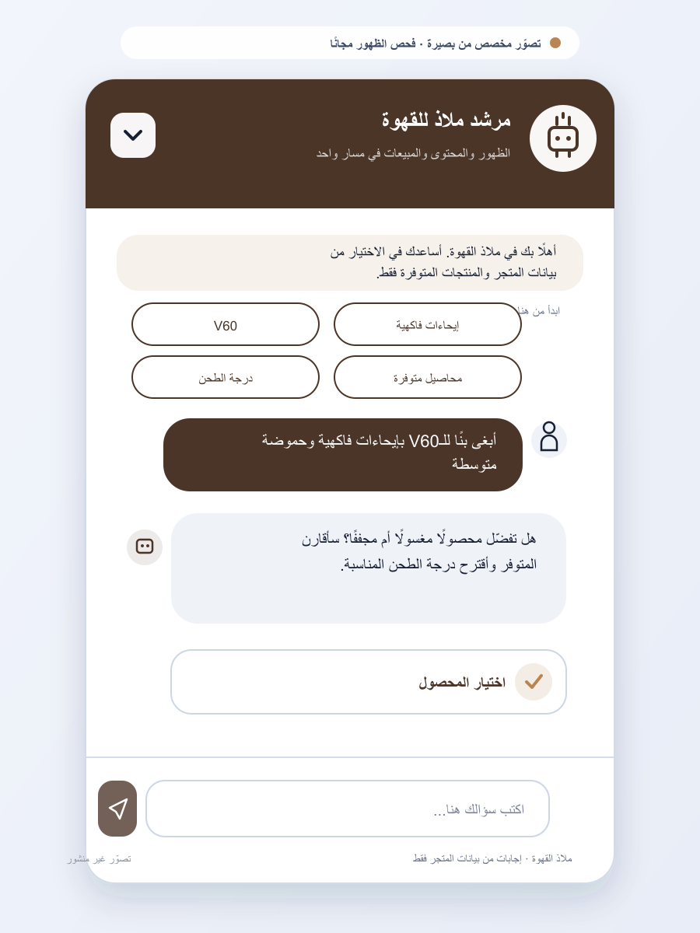 | 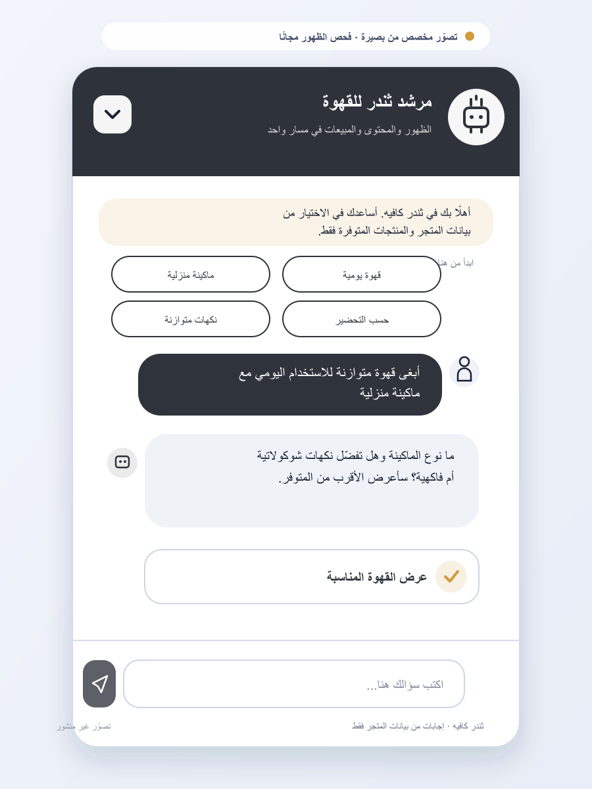 | 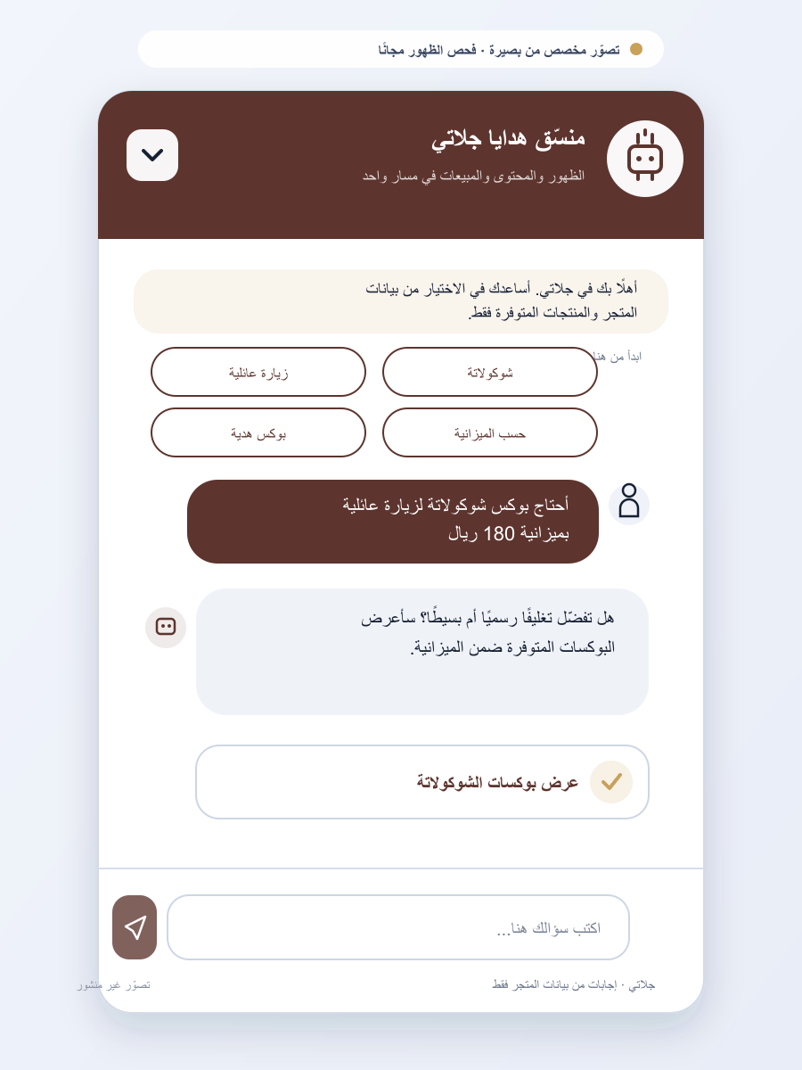 | 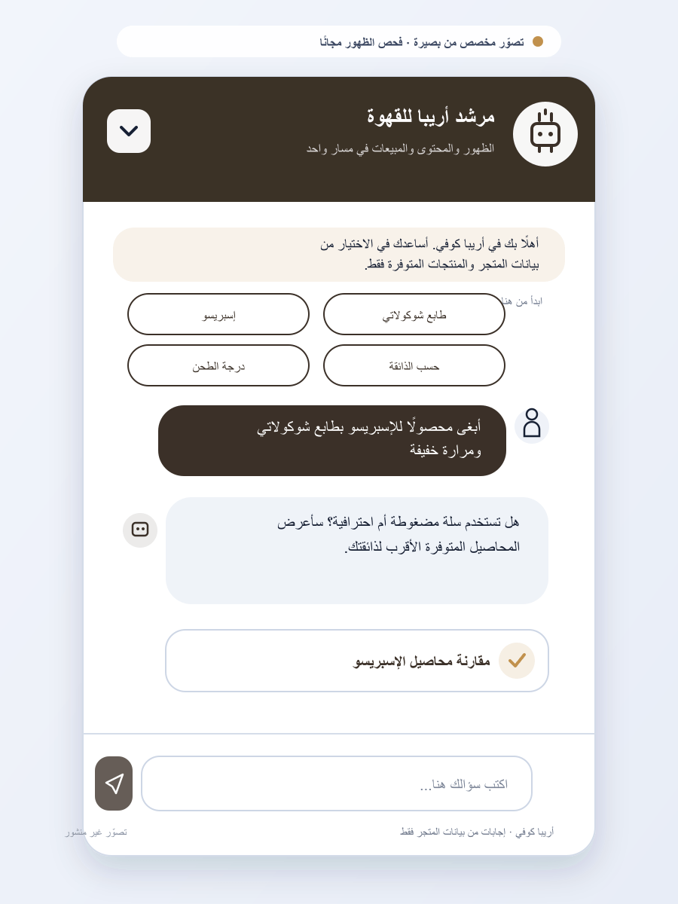
31. تميرات سليمان | 32. بيستاشيو آند كوفي | 33. محمصة السعادة | 34. محمصة نسيل | 35. NA Specialty Coffee
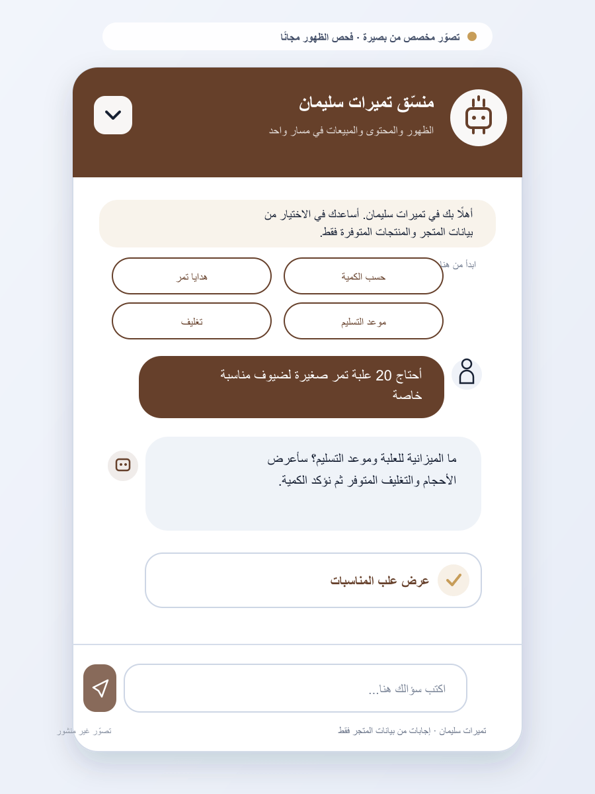 | 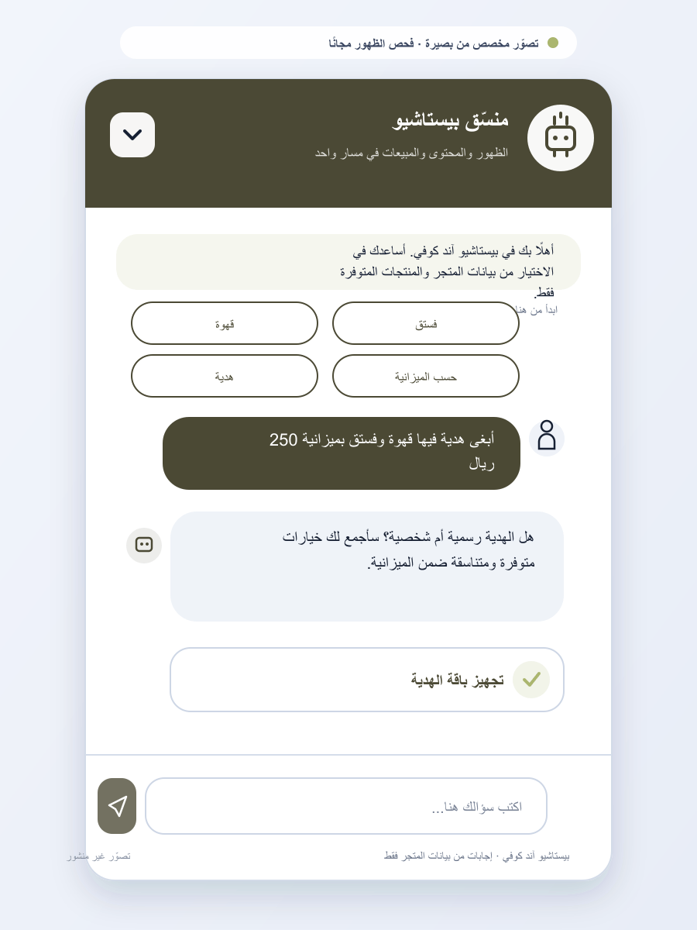 | 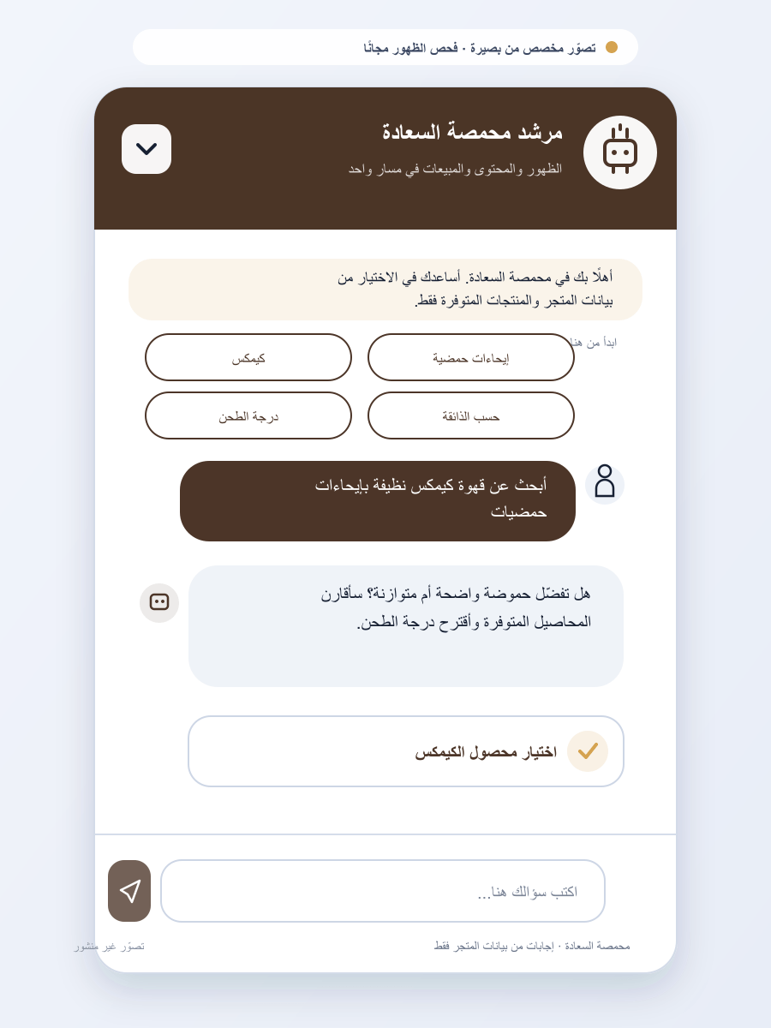 | 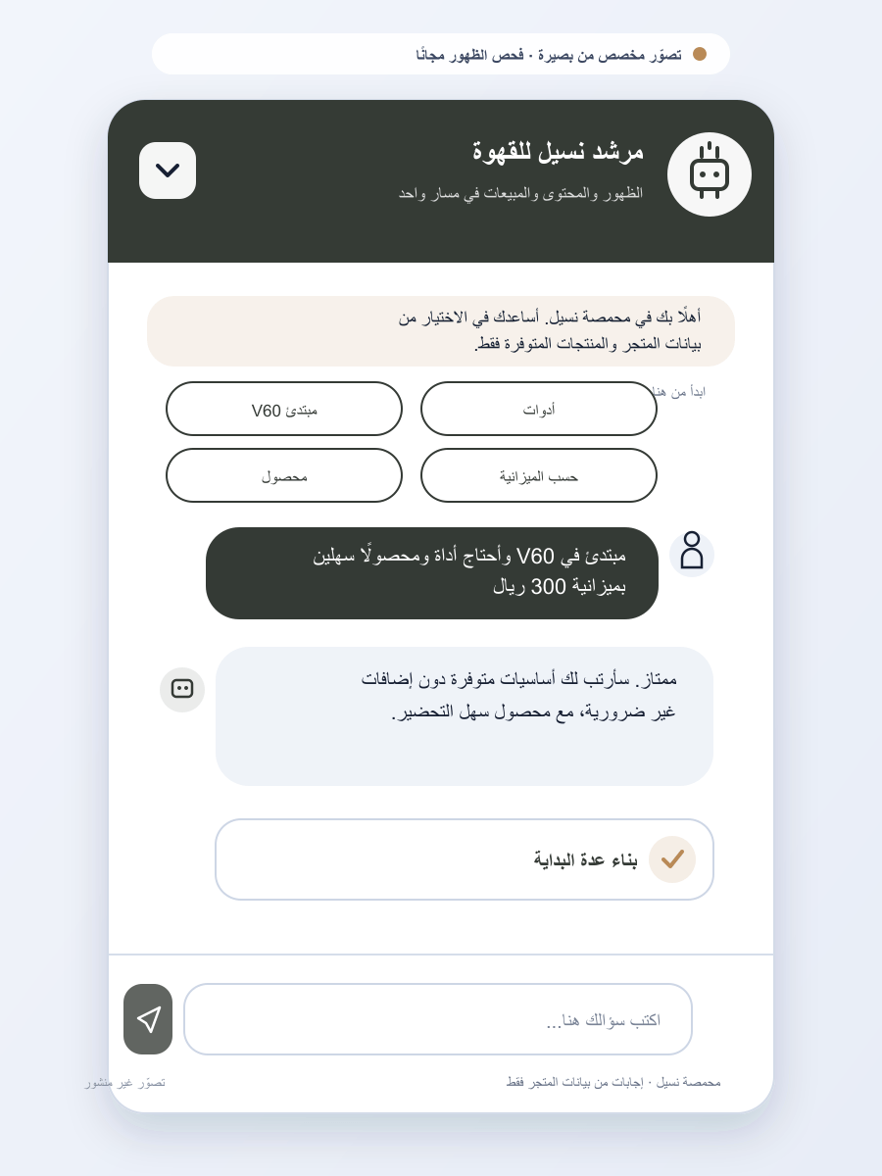 | 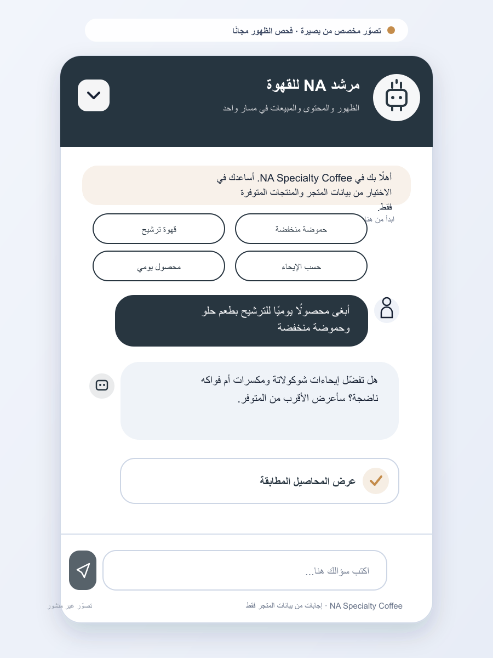
36. محمصة عتيق | 37. أسرار العود | 38. صاف للعطور | 39. جوكا للعطور | 40. سحر العطر
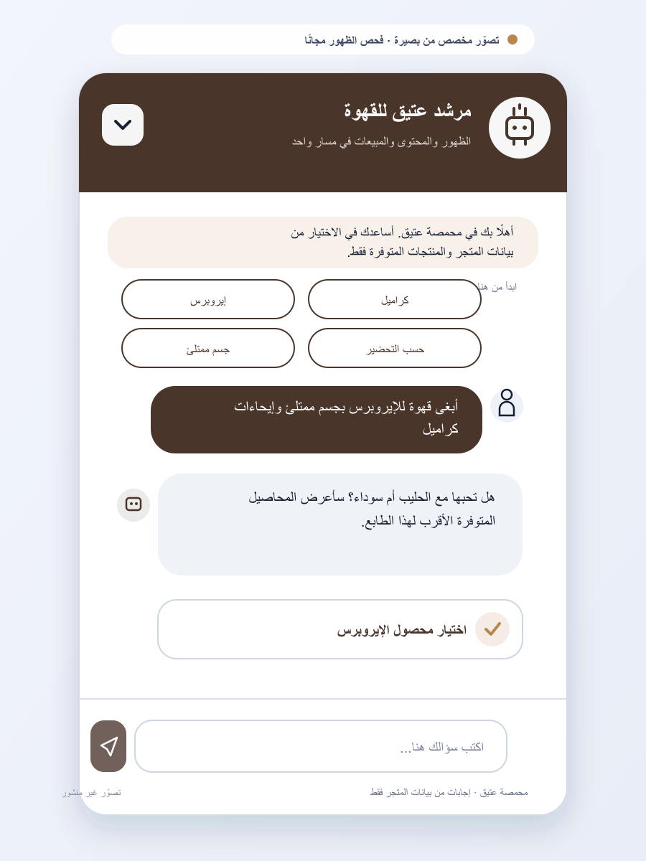 | 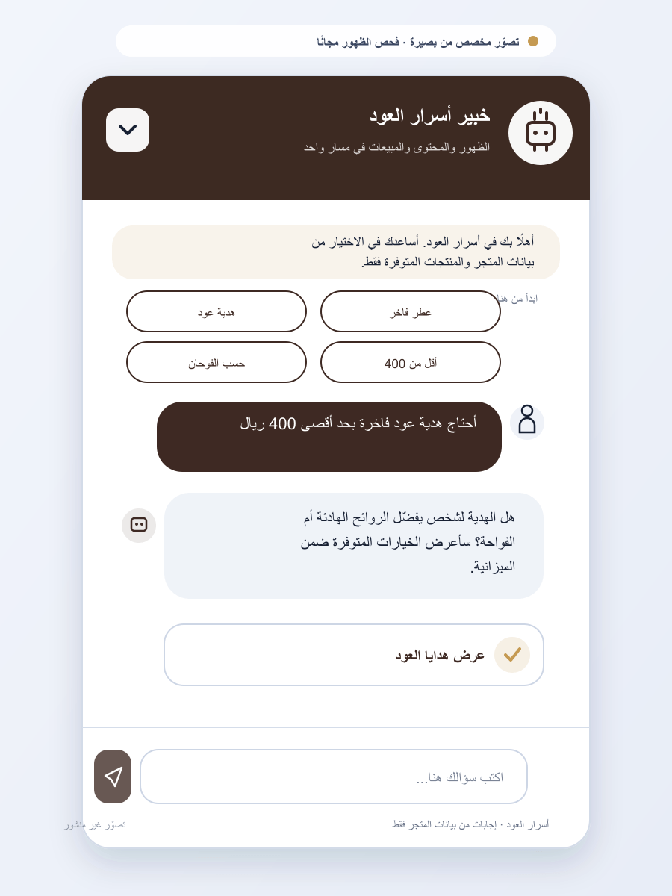 | 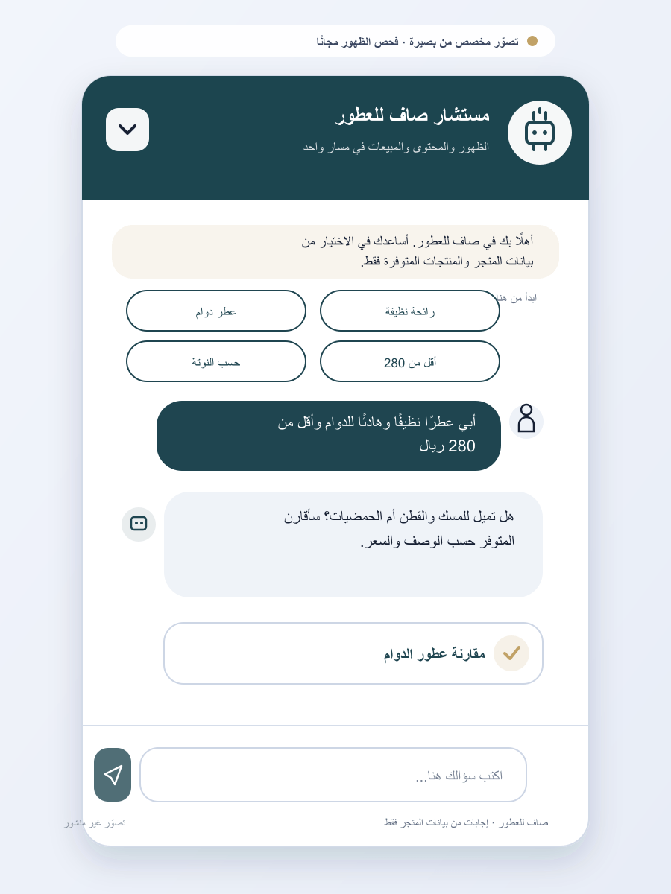 | 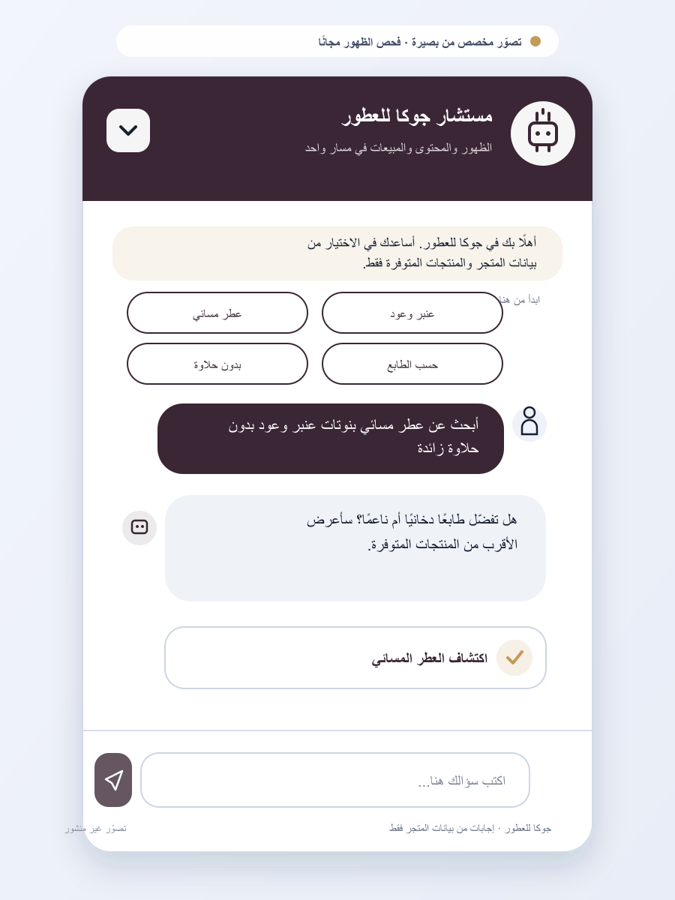 | 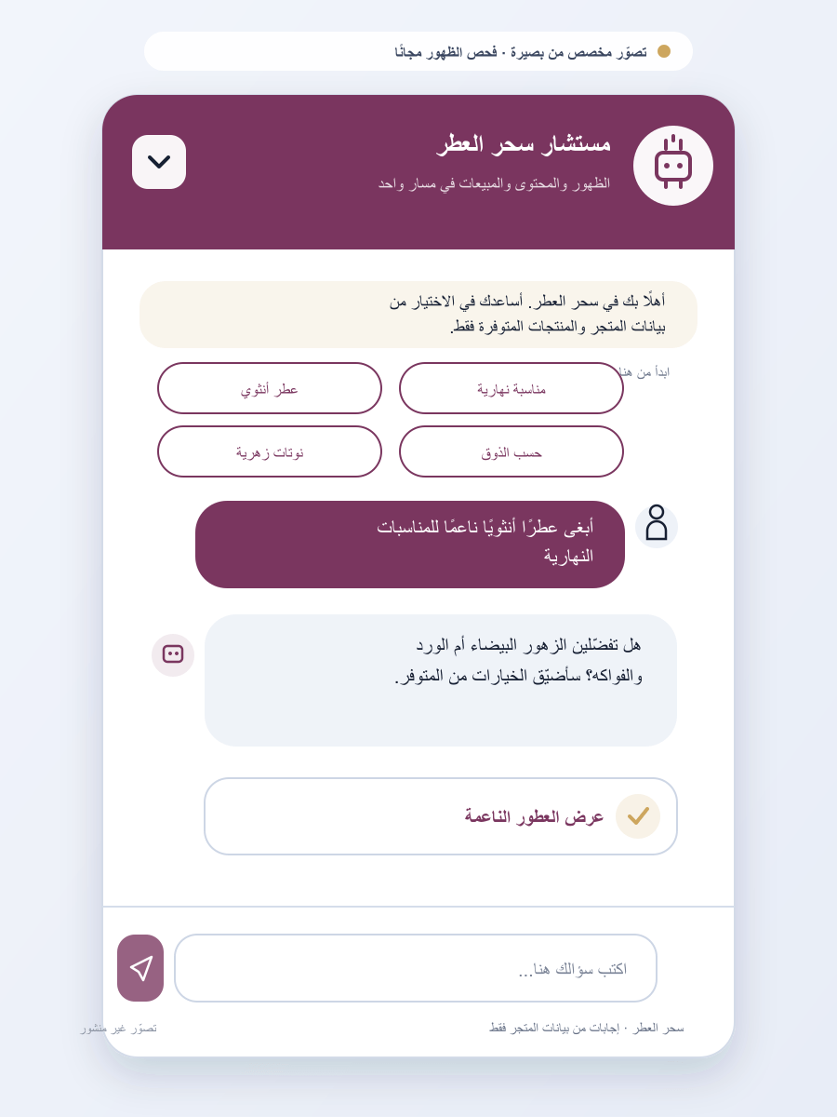
41. جرة عطر | 42. سولا كوفي | 43. سُبان للعطور | 44. سيدا لاين | 45. دار المهرة للعبايات
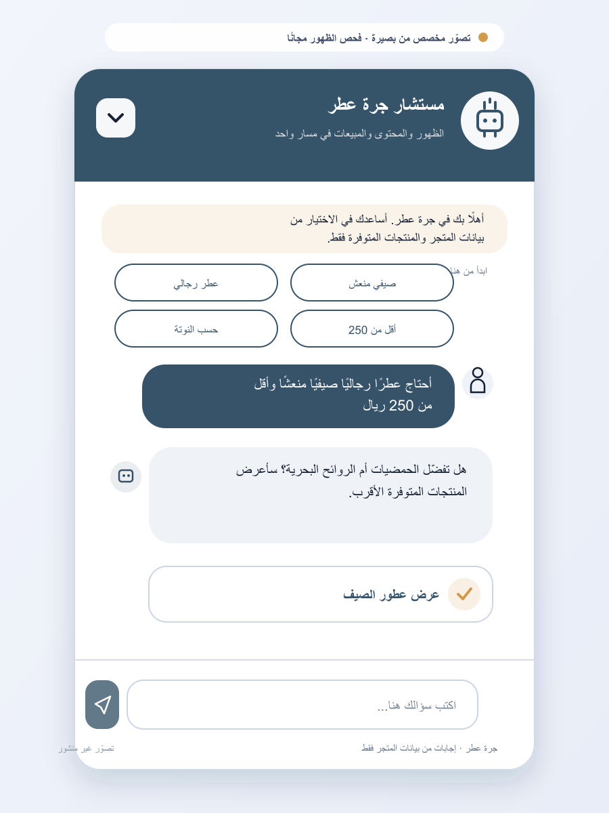 | 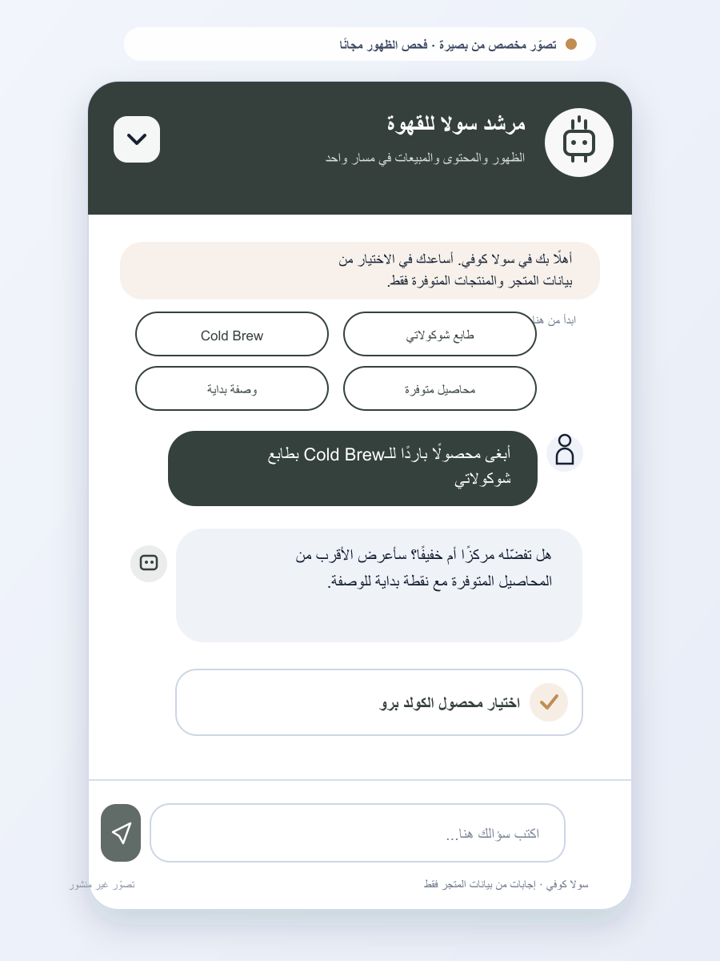 | 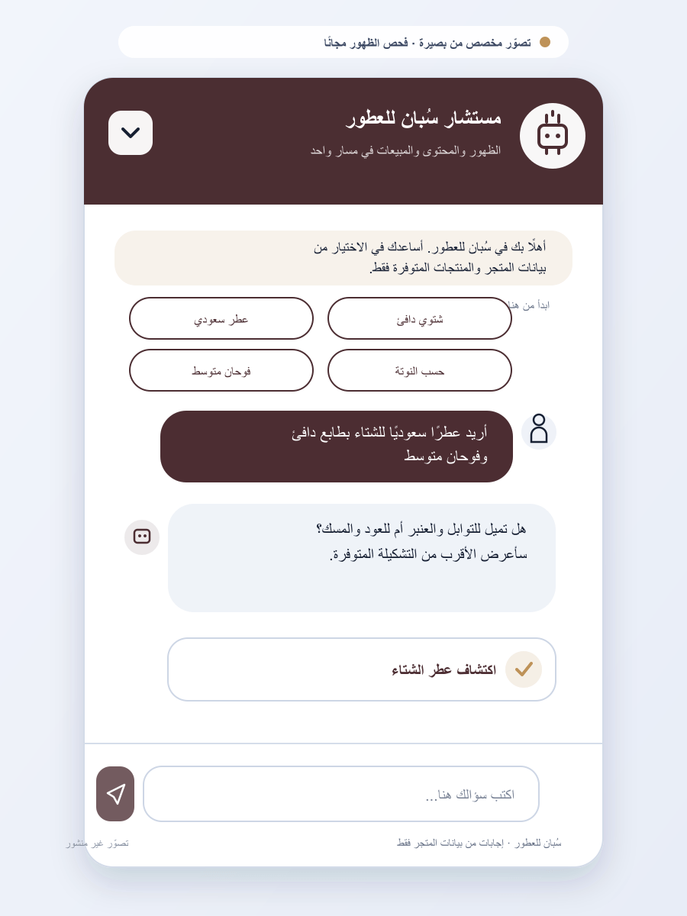 | 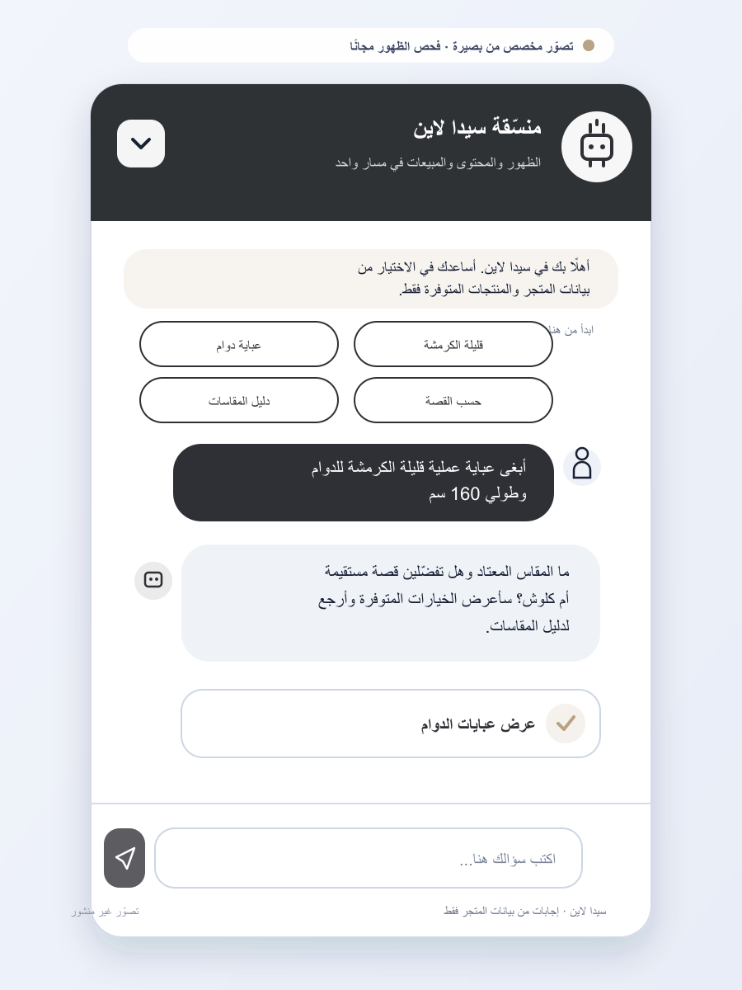 | 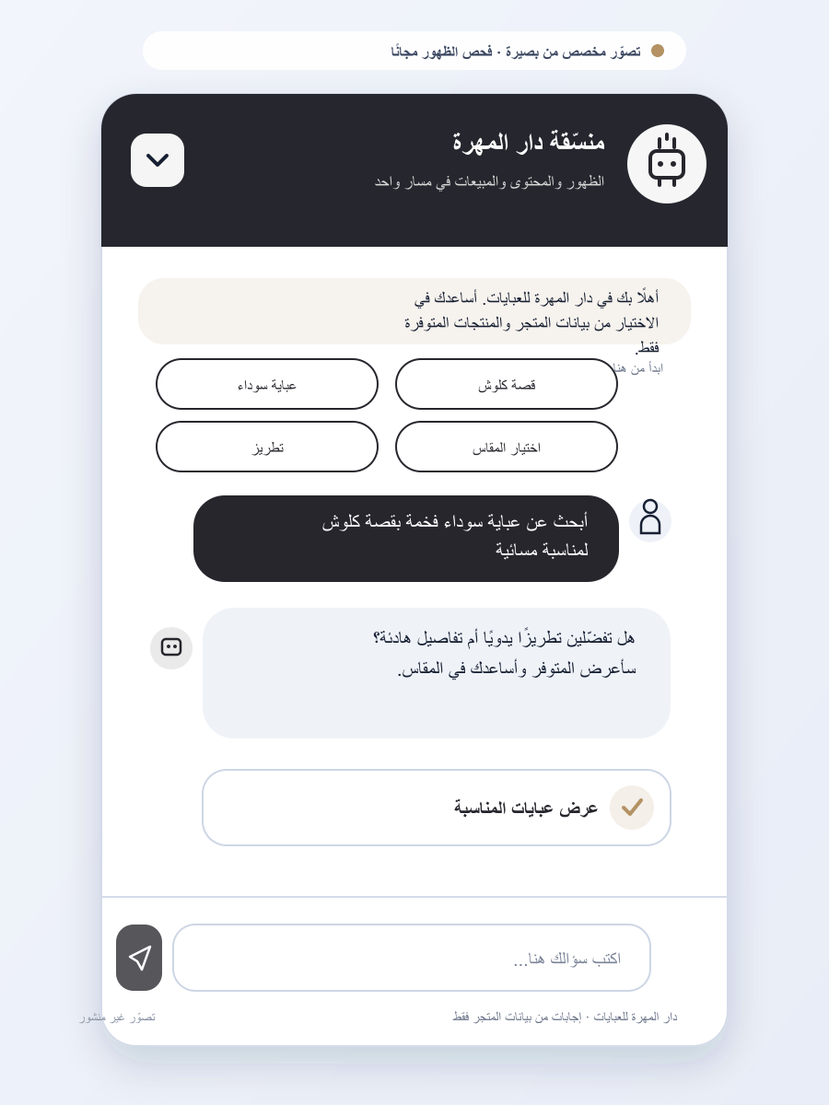
46. قادجيتي | 47. ليلى للفساتين | 48. كلاود لاين | 49. J A W A | 50. ذات للعبايات
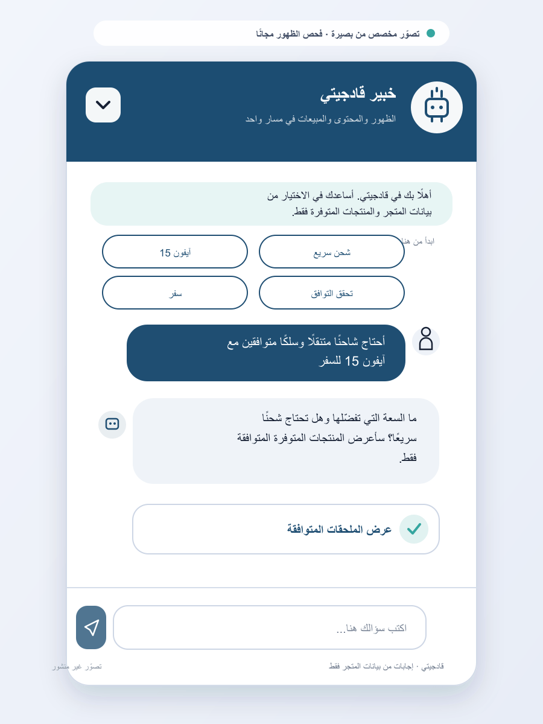 | 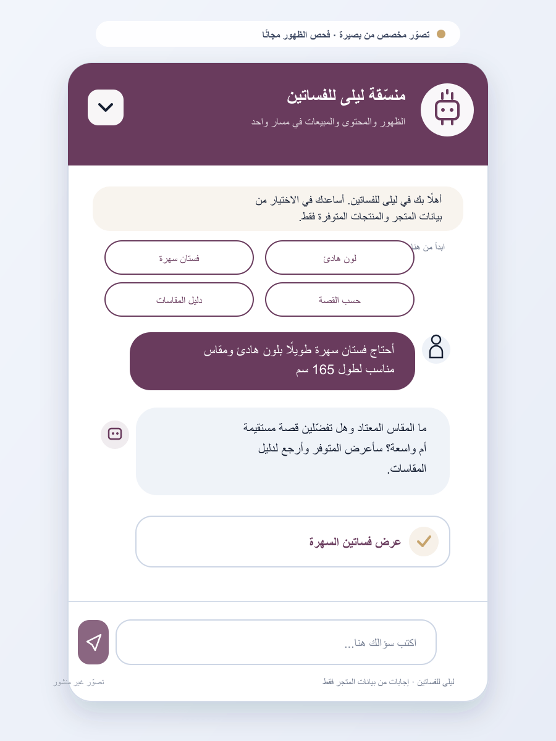 | 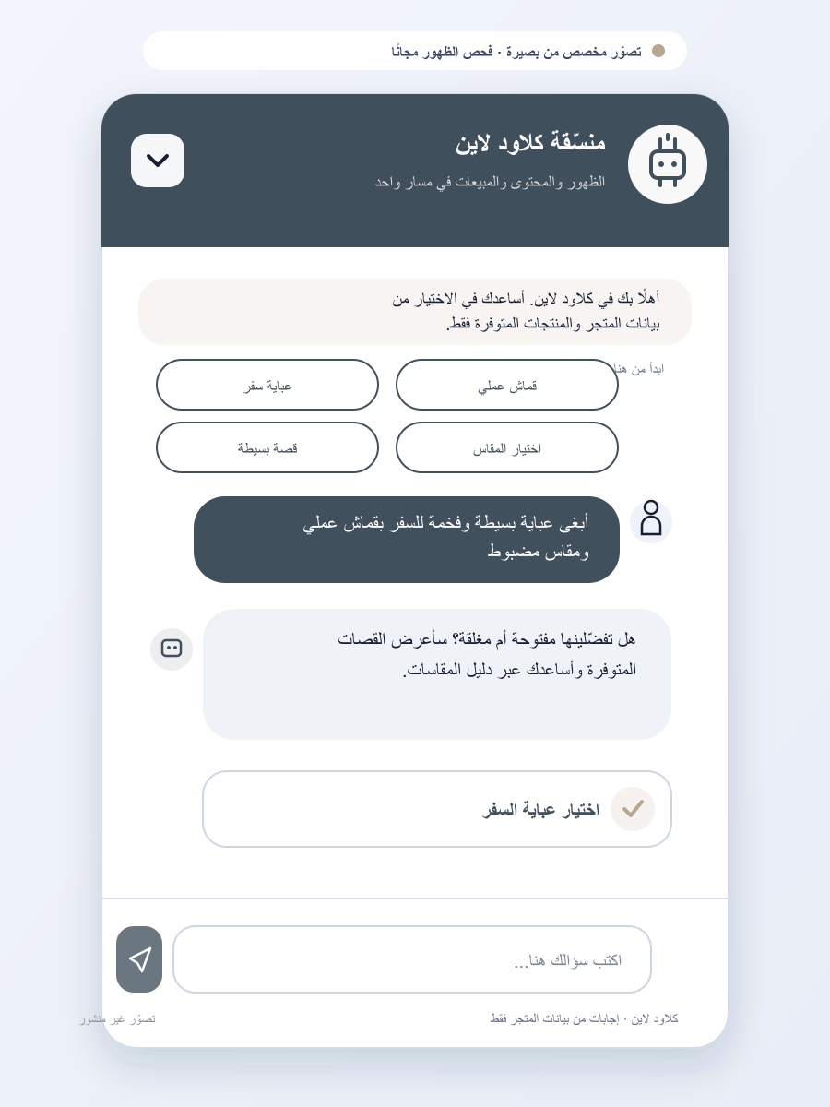 | 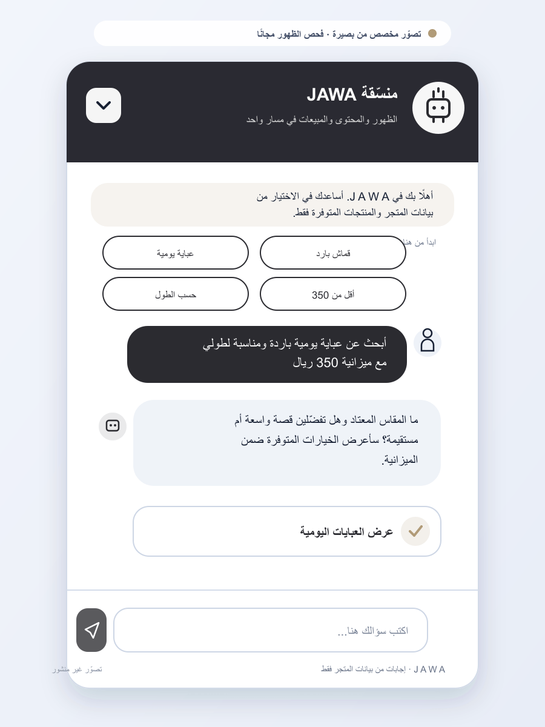 | 